策略分析
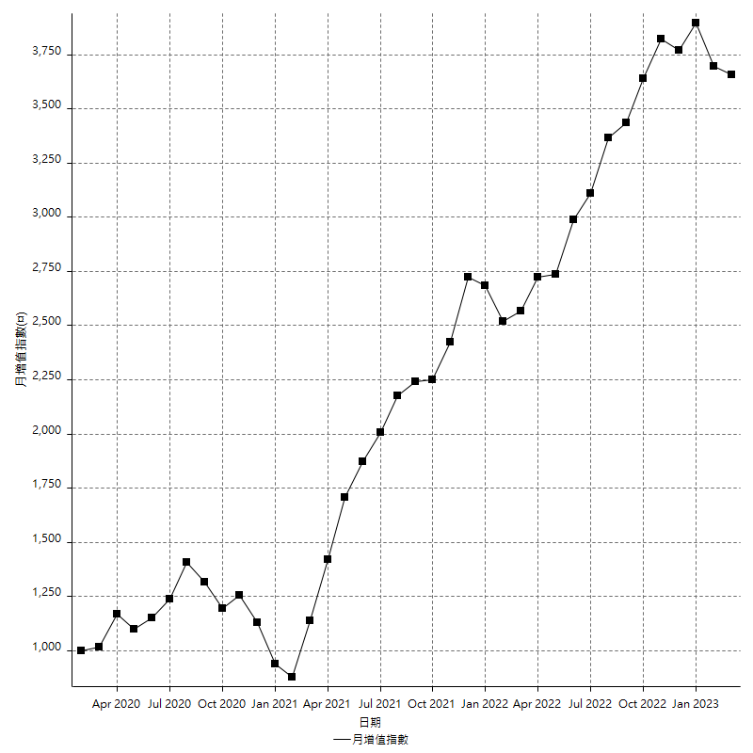
策略績效總結果

 | 所有交易 | 多單 | 空單
淨利 | 533400 | n/a | 533400
毛利 | 1293400 | n/a | 1293400
毛損 | -760000 | n/a | -760000
調整後淨利 | 351402.59455 | n/a | 351402.59455
調整後毛利 | 1182897.3806 | n/a | 1182897.3806
調整後毛損 | -831494.786 | n/a | -831494.786
特定淨利 | -98000 | n/a | -98000
特定毛利 | 642400 | n/a | 642400
特定毛損 | -740400 | n/a | -740400
帳戶所需金額 | 114200 | n/a | 114200
帳戶報酬 | 467.07530648 | n/a | 467.07530648
初始資本報酬 | 266.7 | n/a | 266.7
最大策略虧損 | -124400 | n/a | -124400
最大策略虧損 (%) | -41.522029372 | n/a | -41.522029372
最大平倉交易虧損 | -114200 | n/a | -114200
最大平倉交易虧損 (%) | -39.433701657 | n/a | -39.433701657
最大的策略虧損報酬 | 4.2877813505 | n/a | 4.2877813505
獲利因子 | 1.7018421053 | n/a | 1.7018421053
調整獲利因子 | 1.4226155118 | n/a | 1.4226155118
特定獲利因子 | -0.86763911399 | n/a | -0.86763911399
最大持有契約數量 | 1 | 0 | 1
滑價支付 | 100800 | n/a | 100800
佣金支付 | 0 | n/a | 0
未平倉部位損益 | n/a | n/a | n/a
年報酬率 | 86.588012057 | n/a | 86.588012057
月報酬率 | 7.2156676714 | n/a | 7.2156676714
買進持有績效 | 72234.608129 | n/a | 72234.608129
平均月報酬 | 14036.842105
月報酬的標準差 | 28180.954092

績效比率

成長潛力比(Upside Potential Ratio) | 31.090694464
夏普比率 | 0.4149776606
索丁諾比率 | 0.84315793223
Fouse 比率 | 0.032992433048
Calmar 比率 | 0.0055051935788
Sterling 比率 | 0.0019619893237
淨利/最大損失百分比 | 2721.4285714
淨利/最大交易績效拉回百分比 | 2778.125
淨利/最大策略績效拉回百分比 | 428.77813505
特定淨利/最大損失百分比 | -500
特定淨利/最大交易績效拉回百分比 | -510.41666667
特定淨利/最大策略績效拉回百分比 | -78.778135048
調整後淨利/最大損失百分比 | 1792.8703804
調整後淨利/最大交易績效拉回百分比 | 1830.2218466
調整後淨利/最大策略績效拉回百分比 | 282.4779699

時間分析

交易期間 | 3 Yrs, 1 Mth, 3 Dys, 11 Mins
策略在市場的時間 | 17 Dys, 7 Hrs, 18 Mins
策略在市場的時間百分比 | 1.538137704
最長的持平期間 | 22 Dys
最大獲利日期 | 2021-10-04
最大虧損日期 | 2020-03-24
最大策略虧損日期 | 2/2/21
最大平倉交易虧損日期 | 1/21/21

詳細權益曲線

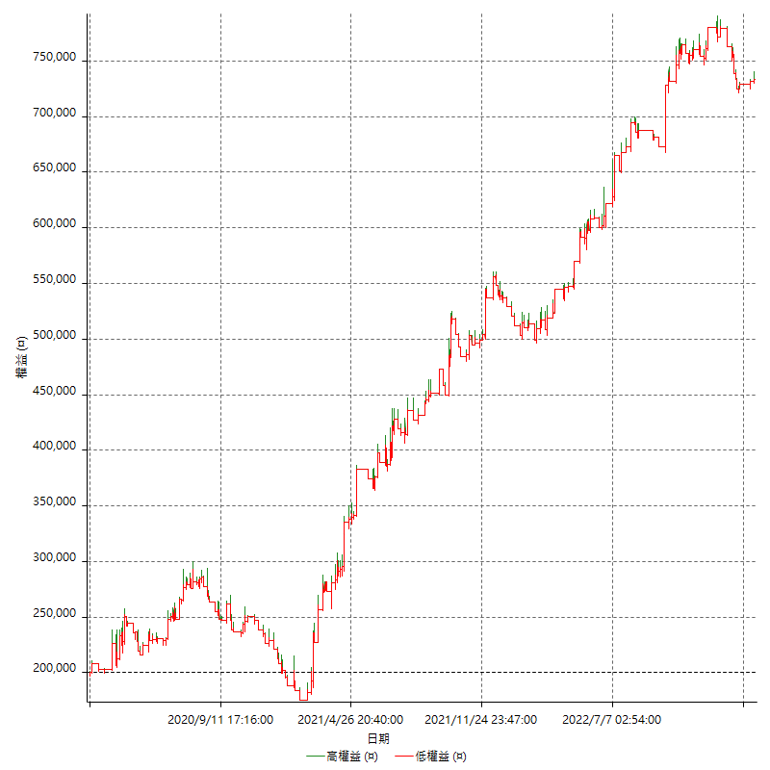

詳細權益曲線及績效拉回

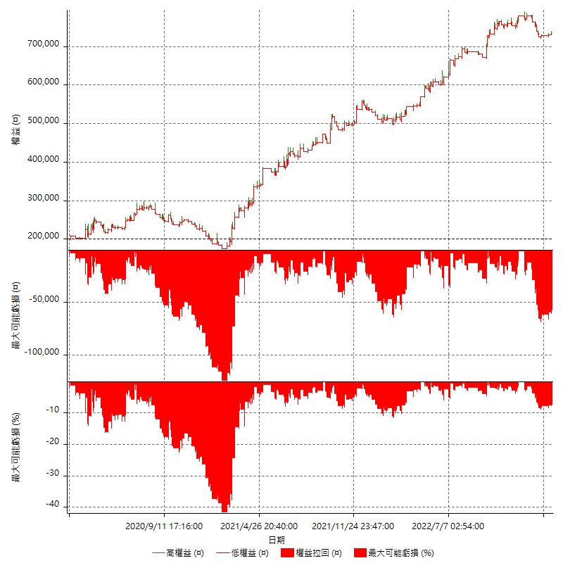

多單詳細權益曲線

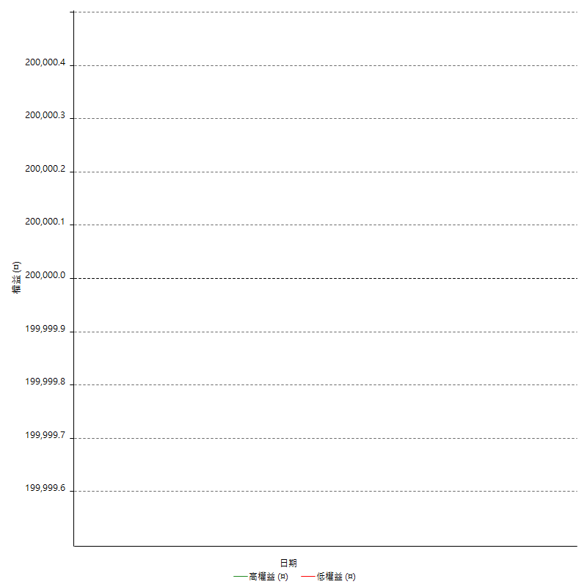

空單詳細權益曲線

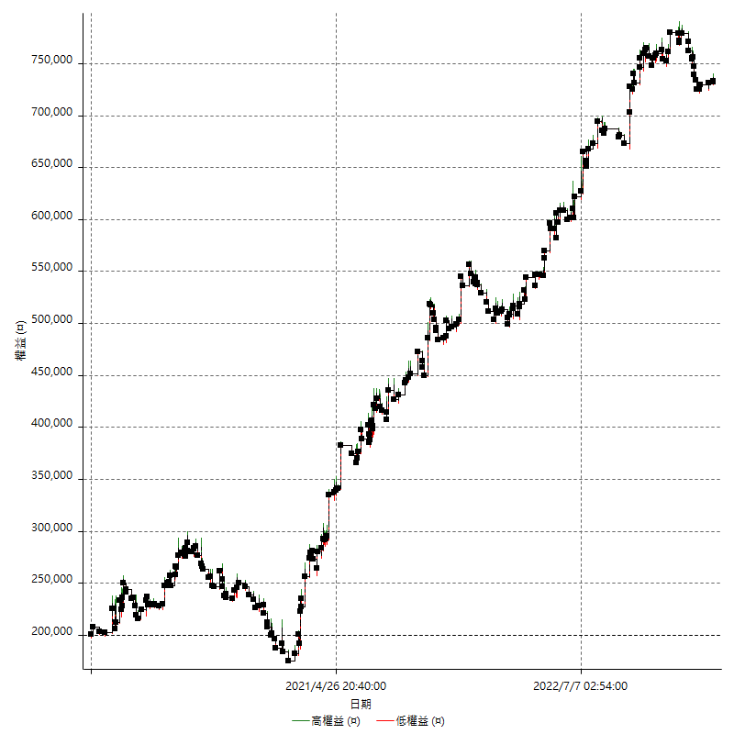

權益增加 & 拉回

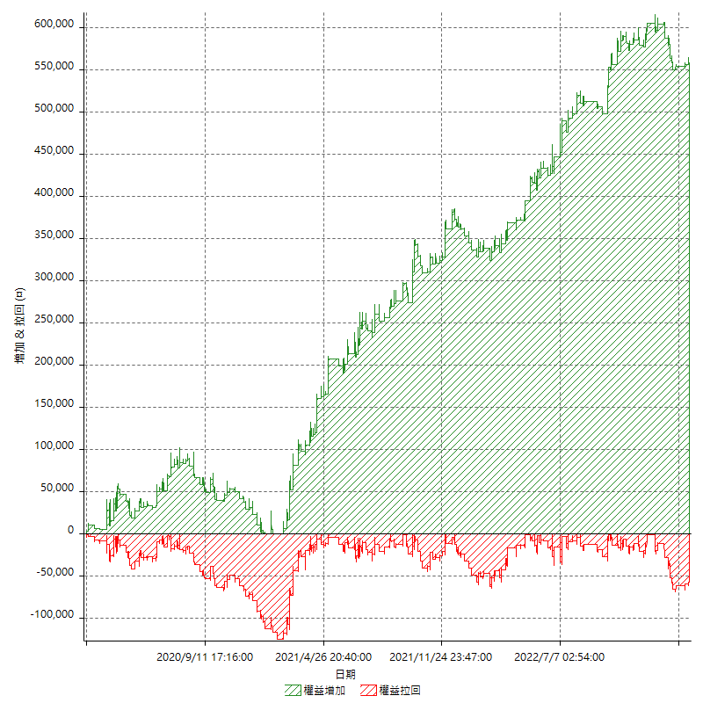

權益增加 & 拉回(%)

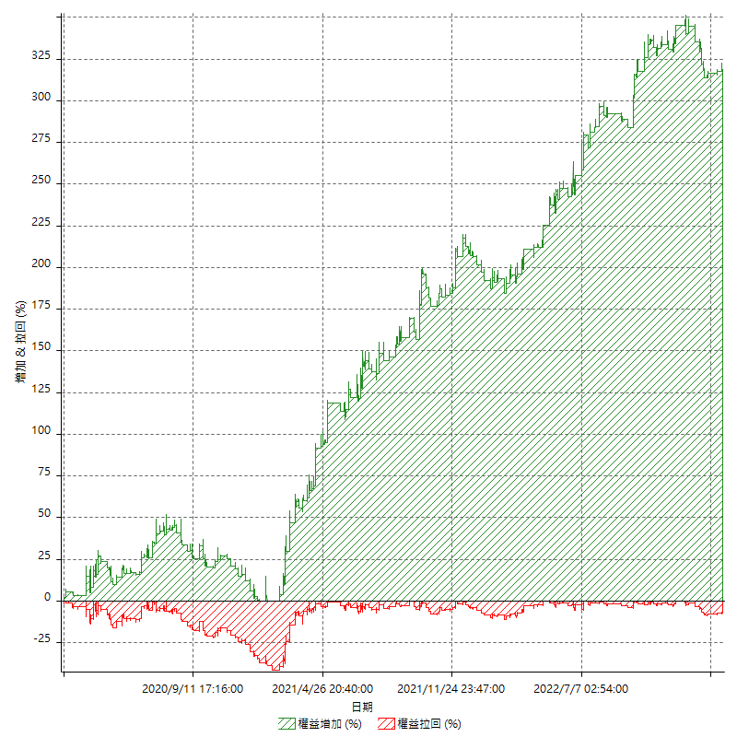

平倉權益曲線

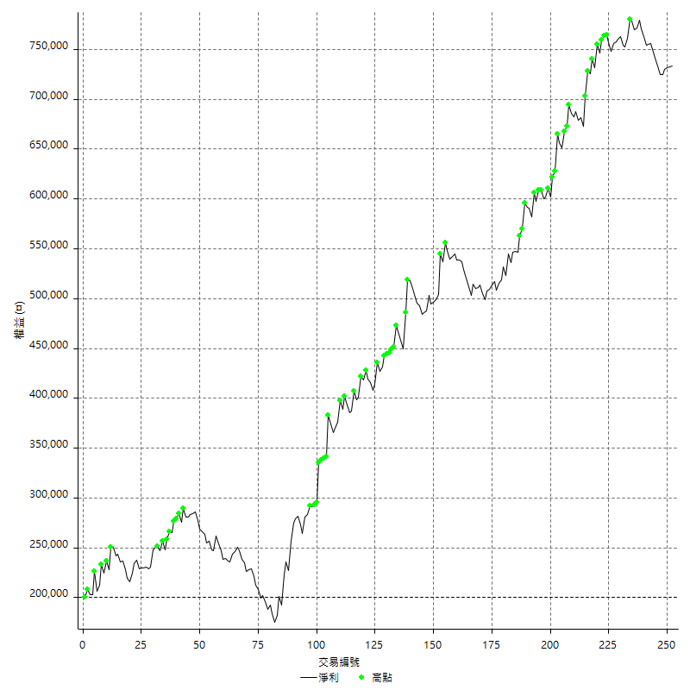

平倉權益曲線及績效拉回

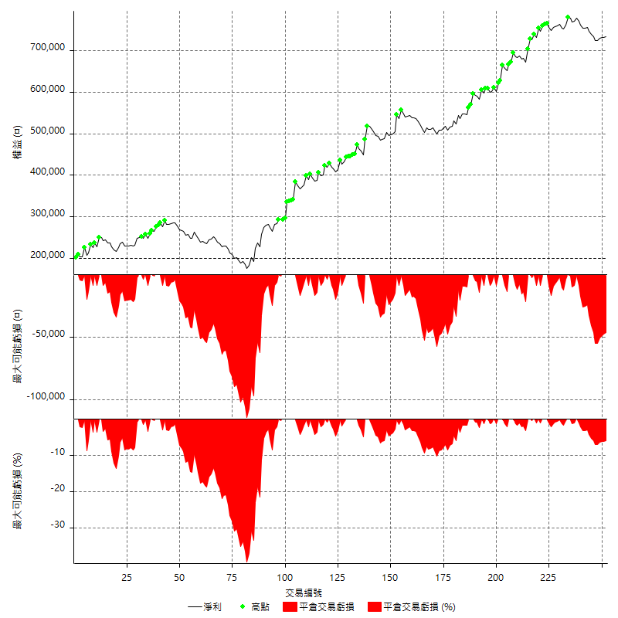

買進持有績效

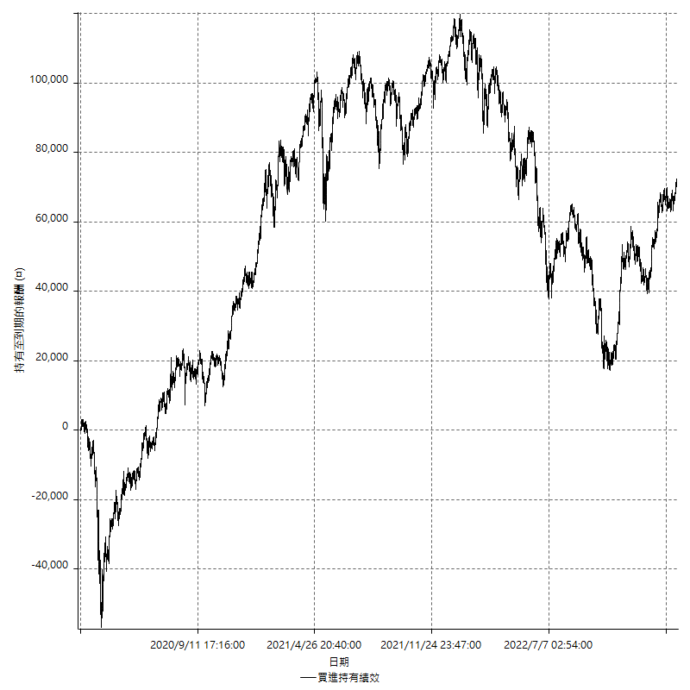

月增值指數

交易分析
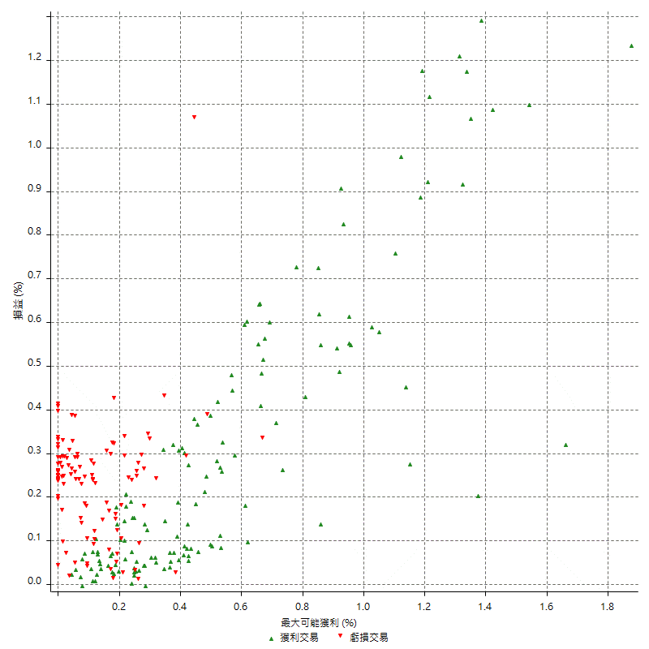
總交易分析

 | 所有交易 | 多單 | 空單
交易總次數 | 252 | 0 | 252
未平倉交易總數量 | 0 | 0 | 0
獲利交易次數 | 137 | 0 | 137
虧損交易次數 | 113 | 0 | 113
勝率 | 54.365079365 | 0 | 54.365079365
平均交易(獲利 & 虧損) | 2116.6666667 | n/a | 2116.6666667
平均獲利交易 | 9440.8759124 | n/a | 9440.8759124
平均虧損交易 | -6725.6637168 | n/a | -6725.6637168
平均獲利/平均虧損 比率 | 1.4037091817 | n/a | 1.4037091817
最大的交易獲利 | 41200 | n/a | 41200
最大的交易虧損 | -19600 | n/a | -19600
平倉交易的平均K棒數 | 5.5 | n/a | 5.5
獲利平倉交易的平均K棒數 | 6.4 | n/a | 6.4
虧損平倉交易的平均K棒數 | 4.4 | n/a | 4.4
平倉交易間的平均K棒數 | 7 | n/a | 7
獲利平倉交易間的平均K棒數 | 376.1 | n/a | 376.1
虧損平倉交易間的平均K棒數 | 459.2 | n/a | 459.2

極端交易

 | 全部 | 正 | 負
1 Std. Deviation of Avg. Trade | 11014.43638 | 9865.4518601 | 3019.2471496
平均交易金額 +1標準差 | 13131.103046 | 19306.327772 | -3706.4165672
平均交易金額 -1標準差 | -8897.7697131 | -424.57594767 | -9744.9108664
極端交易次數 | 25 | 24 | 1
極端交易損益比 | 631400 | 651000 | -19600

最大獲利/最大虧損

 | 最大可能獲利 | 最大可能虧損
最大值 | 51200 | -19200
最大值日期 | 2021-10-04 | 2020-03-24
平均值 | 10319.047619 | -4625.3968254
最大值 (%) | 1.8761326085 | -1.0442728163
最大值 (%) 日期 | 2020-03-18 | 2020-03-24
平均值 (%) | 0.35008249845 | -0.15970900879
1標準差 | 10626.305136 | 3021.6730151
平均交易金額 +1標準差 | 20945.352755 | -1603.7238103
平均交易金額 -1標準差 | -307.2575169 | -7647.0698405

交易序列分析

Z值 | 0.18577184076
信賴界限 | 0.14737689002
策略精確預期 | 2116.6666667
最大連續獲利交易次數 | 7
最大連續虧損交易次數 | 6
最大連續獲利金額 | 91400
最大連續虧損金額 | -35200
最大連續獲利 (%) | 31.365820178
最大連續虧損 (%) | -12.827225131

交易序列統計量

連續獲利 | 序列編號 | 序列的平均獲利 | 下筆交易的平均虧損
1 | 25 | 10056 | -7176
2 | 19 | 10557.894737 | -5936.8421053
3 | 12 | 9316.6666667 | -7133.3333333
4 | 6 | 7025 | -6233.3333333
7 | 2 | 9771.4285714 | -8400
連續虧損 | 序列編號 | 序列的平均虧損 | 下筆交易的平均獲利
1 | 35 | -7051.4285714 | 10771.428571
2 | 16 | -6350 | 8300
3 | 6 | -7000 | 12833.333333
4 | 3 | -7033.3333333 | 1400
5 | 2 | -6560 | 5900
6 | 1 | -5666.6666667 | 1600

總交易

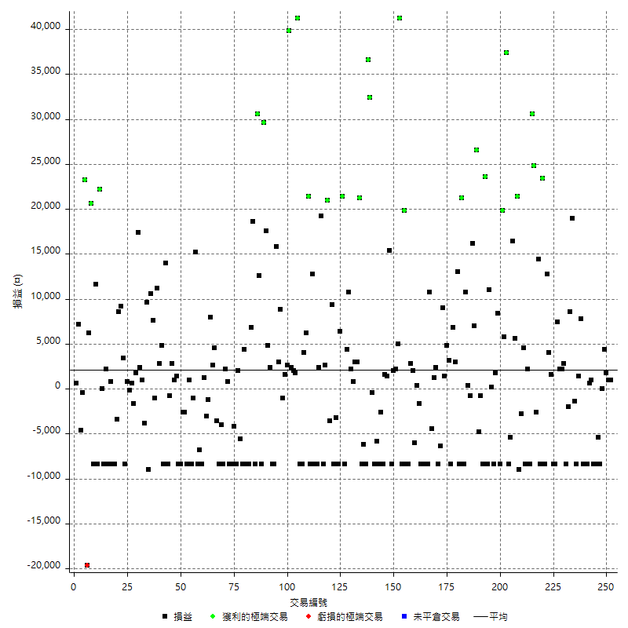

獲利交易

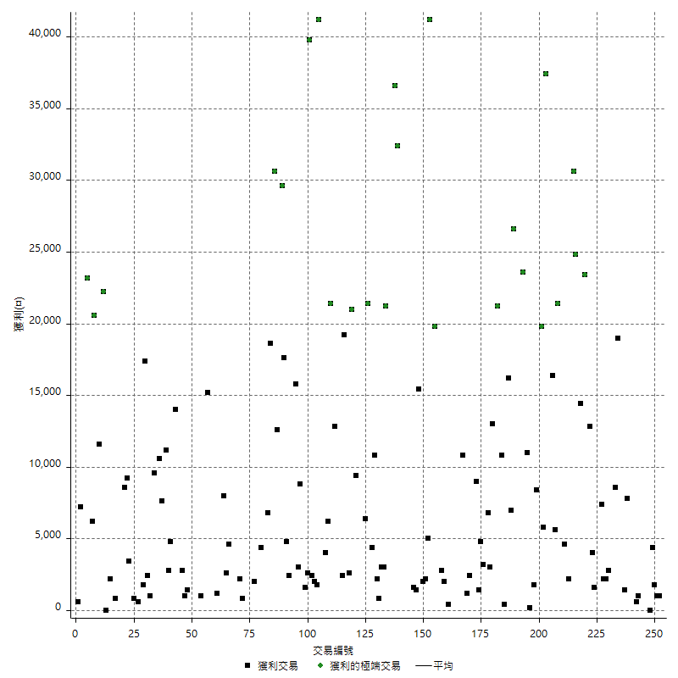

虧損交易

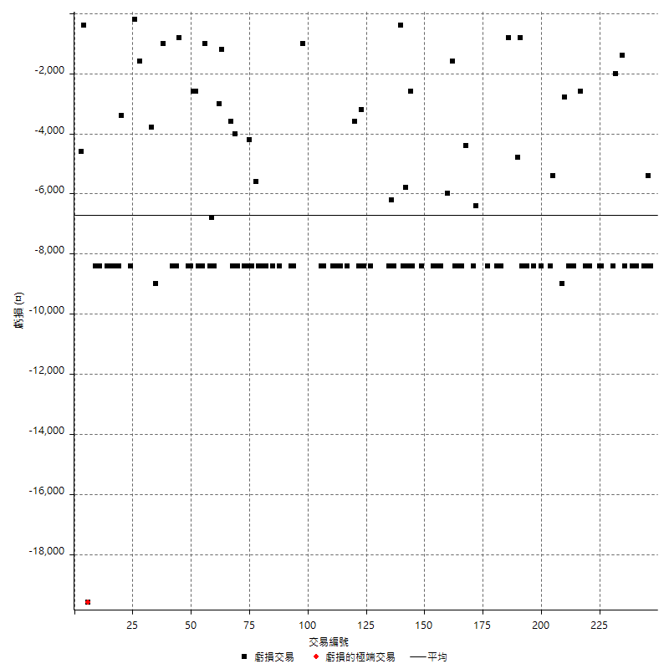

最大可能虧損

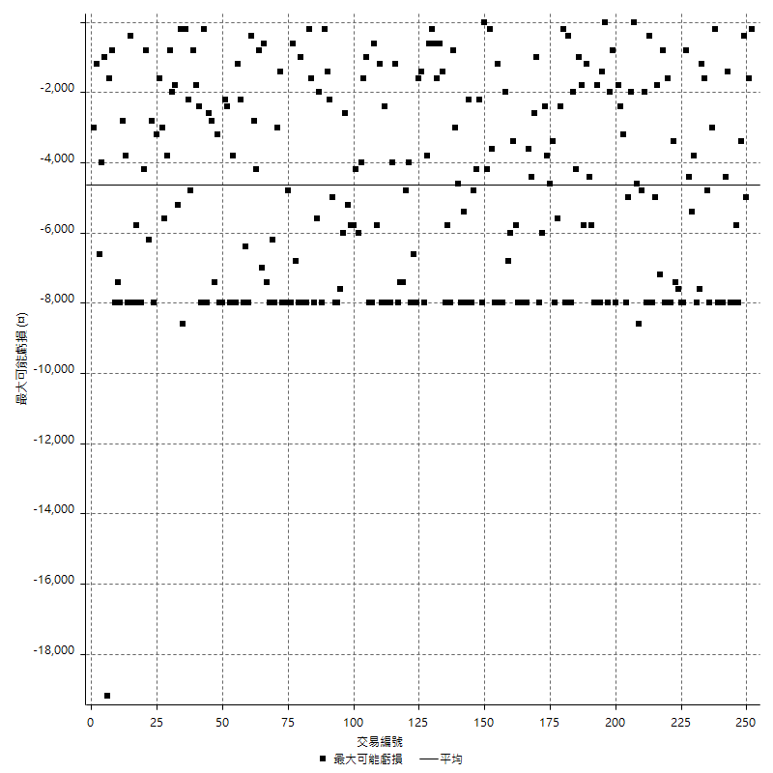

虧損的損益

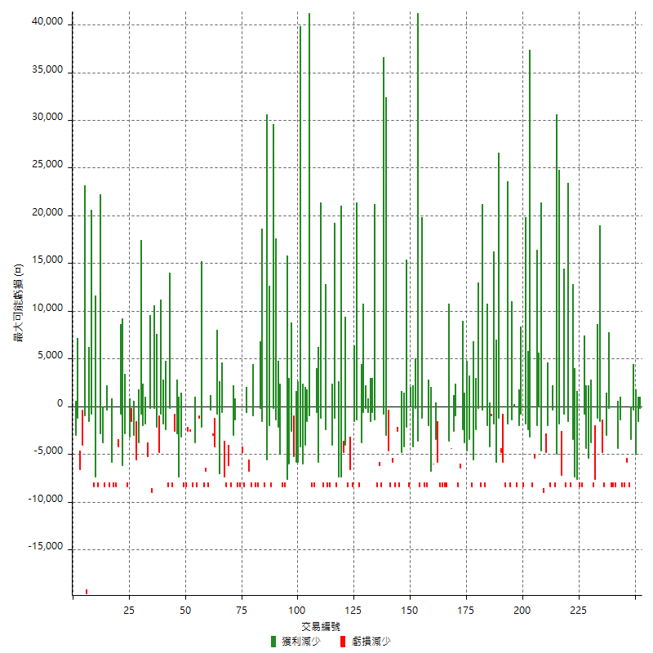

最大虧損幅度

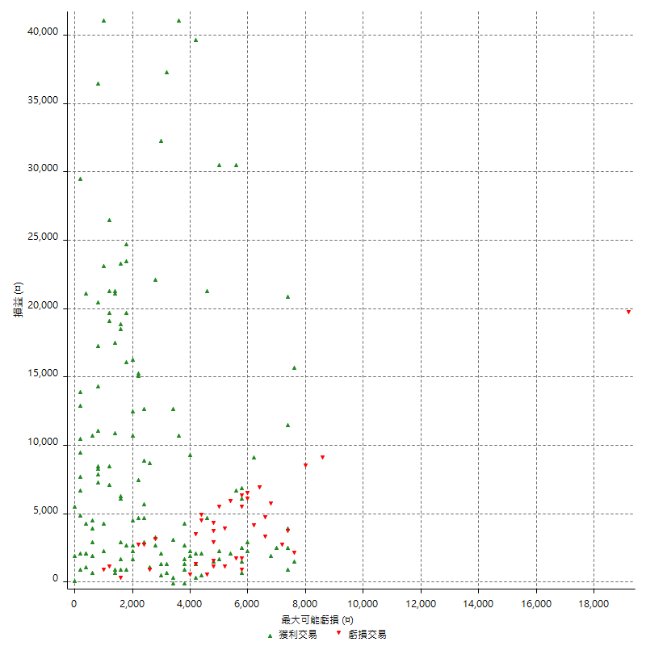

最大虧損幅度 (%)

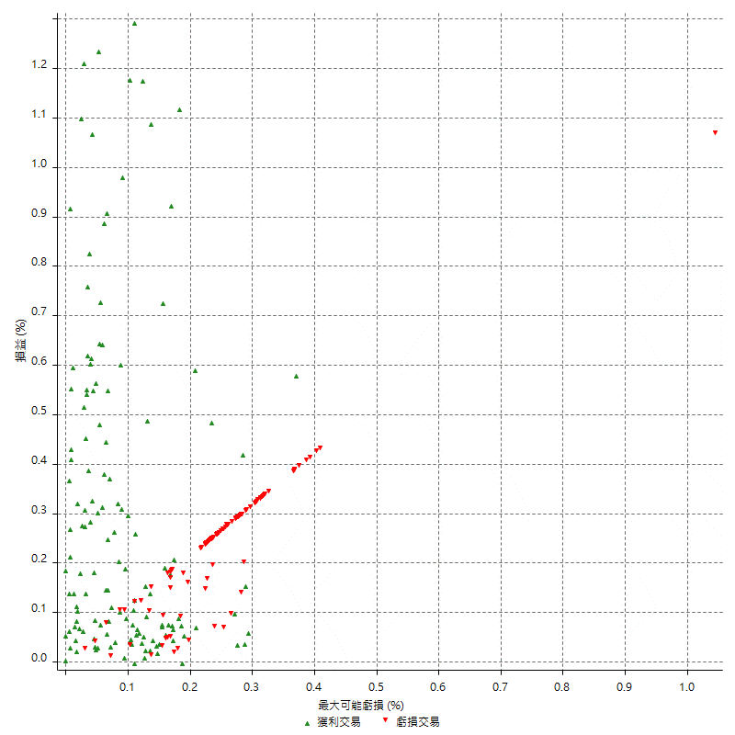

最大可能獲利

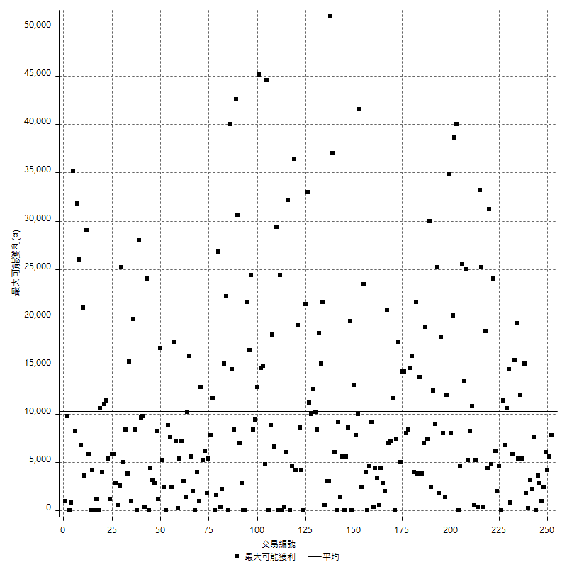

獲利的損益

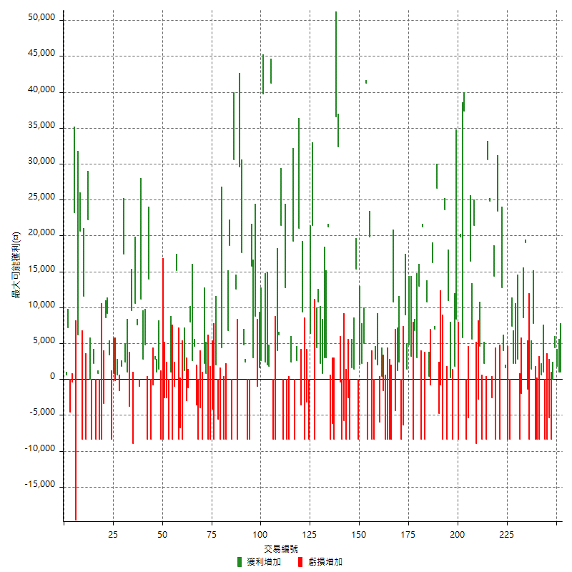

最大獲利幅度

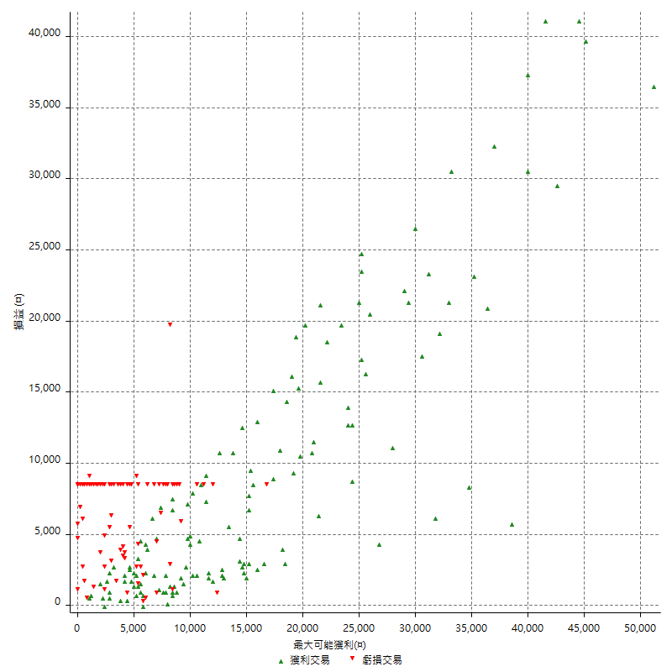

最大獲利幅度 (%)

週期性分析
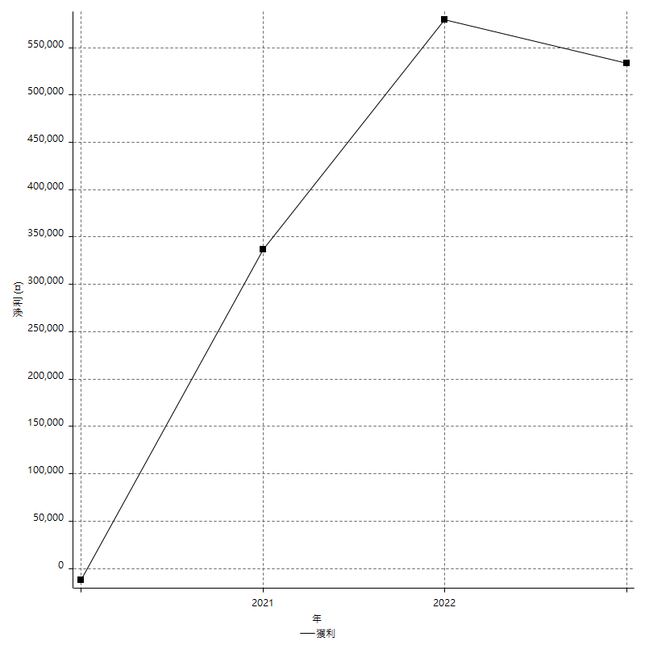
Daily Period Analysis

期間 | 獲利(¤) | 獲利(%) | 毛利 | 毛損 | 交易次數 | 勝率
2023-03-06 | 2000 | 0.27344818157 | 2000 | 0 | 2 | 100
2023-02-23 | 1800 | 0.24671052632 | 1800 | 0 | 1 | 100
2023-02-08 | 4400 | 0.60672917816 | 4400 | 0 | 1 | 100
2023-02-07 | 0 | 0 | 0 | 0 | 1 | 0
2023-02-02 | -8400 | -1.1450381679 | 0 | -8400 | 1 | 0
2023-02-01 | -5400 | -0.73071718539 | 0 | -5400 | 1 | 0
2023-01-30 | -16800 | -2.2228102673 | 0 | -16800 | 2 | 0
2023-01-17 | 1000 | 0.1324854266 | 1000 | 0 | 1 | 100
2023-01-16 | -7800 | -1.0228166798 | 600 | -8400 | 2 | 50
2023-01-09 | -16800 | -2.155504234 | 0 | -16800 | 2 | 0
2022-12-27 | 7800 | 1.0108864697 | 7800 | 0 | 1 | 100
2022-12-22 | -7000 | -0.89904957616 | 1400 | -8400 | 2 | 50
2022-12-21 | -1400 | -0.17948717949 | 0 | -1400 | 1 | 0
2022-12-07 | 19000 | 2.4967148489 | 19000 | 0 | 1 | 100
2022-12-05 | 8600 | 1.1430090377 | 8600 | 0 | 1 | 100
2022-12-01 | -2000 | -0.26511134677 | 0 | -2000 | 1 | 0
2022-11-24 | -8400 | -1.1012060829 | 0 | -8400 | 1 | 0
2022-11-23 | 2800 | 0.36842105263 | 2800 | 0 | 1 | 100
2022-11-15 | 2200 | 0.29031406704 | 2200 | 0 | 1 | 100
2022-11-14 | 2200 | 0.29115934357 | 2200 | 0 | 1 | 100
2022-11-08 | 7400 | 0.98904036354 | 7400 | 0 | 1 | 100
2022-11-07 | -8400 | -1.1102299762 | 0 | -8400 | 1 | 0
2022-11-02 | -8400 | -1.0980392157 | 0 | -8400 | 1 | 0
2022-10-27 | 1600 | 0.20958868221 | 1600 | 0 | 1 | 100
2022-10-26 | 4000 | 0.52673163023 | 4000 | 0 | 1 | 100
2022-10-24 | 12800 | 1.7144387892 | 12800 | 0 | 1 | 100
2022-10-18 | 15000 | 2.0503007108 | 23400 | -8400 | 2 | 50
2022-10-06 | -8400 | -1.1351351351 | 0 | -8400 | 1 | 0
2022-10-05 | 14400 | 1.9845644983 | 14400 | 0 | 1 | 100
2022-10-04 | -2600 | -0.35704476792 | 0 | -2600 | 1 | 0
2022-09-29 | 55400 | 8.2342449465 | 55400 | 0 | 2 | 100
2022-09-20 | -8400 | -1.233118027 | 0 | -8400 | 1 | 0
2022-09-12 | 2200 | 0.32400589102 | 2200 | 0 | 1 | 100
2022-09-08 | -8400 | -1.2219959267 | 0 | -8400 | 1 | 0
2022-08-17 | 4600 | 0.67369654364 | 4600 | 0 | 1 | 100
2022-08-16 | -2800 | -0.40840140023 | 0 | -2800 | 1 | 0
2022-08-11 | -9000 | -1.295709761 | 0 | -9000 | 1 | 0
2022-08-04 | 21400 | 3.1788472965 | 21400 | 0 | 1 | 100
2022-07-28 | 5600 | 0.8388256441 | 5600 | 0 | 1 | 100
2022-07-20 | 16400 | 2.5184275184 | 16400 | 0 | 1 | 100
2022-07-18 | -13800 | -2.0751879699 | 0 | -13800 | 2 | 0
2022-07-11 | 37400 | 5.9592096877 | 37400 | 0 | 1 | 100
2022-07-07 | 5800 | 0.93277581216 | 5800 | 0 | 1 | 100
2022-06-27 | 11400 | 1.8676277851 | 19800 | -8400 | 2 | 50
2022-06-23 | 8400 | 1.3953488372 | 8400 | 0 | 1 | 100
2022-06-21 | 1800 | 0.29990003332 | 1800 | 0 | 1 | 100
2022-06-15 | -8400 | -1.3802168912 | 0 | -8400 | 1 | 0
2022-06-08 | 200 | 0.032873109796 | 200 | 0 | 1 | 100
2022-06-01 | 11000 | 1.8413123535 | 11000 | 0 | 1 | 100
2022-05-30 | -8400 | -1.3865962364 | 0 | -8400 | 1 | 0
2022-05-26 | 23600 | 4.0535898317 | 23600 | 0 | 1 | 100
2022-05-25 | -8400 | -1.4222824247 | 0 | -8400 | 1 | 0
2022-05-23 | -800 | -0.13527223537 | 0 | -800 | 1 | 0
2022-05-17 | -4800 | -0.80509896008 | 0 | -4800 | 1 | 0
2022-05-16 | 26600 | 4.6699438202 | 26600 | 0 | 1 | 100
2022-05-05 | 23200 | 4.2459736457 | 23200 | 0 | 2 | 100
2022-05-04 | -800 | -0.14619883041 | 0 | -800 | 1 | 0
2022-04-26 | 400 | 0.073152889539 | 400 | 0 | 1 | 100
2022-04-19 | 2400 | 0.44085231447 | 10800 | -8400 | 2 | 50
2022-03-31 | 21200 | 4.0519877676 | 21200 | 0 | 1 | 100
2022-03-30 | -8400 | -1.5801354402 | 0 | -8400 | 1 | 0
2022-03-29 | 13000 | 2.5067489395 | 13000 | 0 | 1 | 100
2022-03-21 | 9800 | 1.9261006289 | 9800 | 0 | 2 | 100
2022-03-17 | -8400 | -1.6241299304 | 0 | -8400 | 1 | 0
2022-03-10 | 3200 | 0.62256809339 | 3200 | 0 | 1 | 100
2022-03-09 | 4800 | 0.94265514533 | 4800 | 0 | 1 | 100
2022-03-03 | 10400 | 2.0850040096 | 10400 | 0 | 2 | 100
2022-03-01 | -14800 | -2.8816199377 | 0 | -14800 | 2 | 0
2022-02-17 | 2400 | 0.46948356808 | 2400 | 0 | 1 | 100
2022-02-16 | 1200 | 0.23529411765 | 1200 | 0 | 1 | 100
2022-02-10 | -4400 | -0.85536547434 | 0 | -4400 | 1 | 0
2022-02-08 | 10800 | 2.1445591739 | 10800 | 0 | 1 | 100
2022-01-26 | -8400 | -1.640625 | 0 | -8400 | 1 | 0
2022-01-17 | -8400 | -1.6141429669 | 0 | -8400 | 1 | 0
2022-01-12 | -8400 | -1.5885022693 | 0 | -8400 | 1 | 0
2022-01-04 | -8400 | -1.5636634401 | 0 | -8400 | 1 | 0
2021-12-28 | -1600 | -0.29695619896 | 0 | -1600 | 1 | 0
2021-12-27 | 400 | 0.074294205052 | 400 | 0 | 1 | 100
2021-12-23 | -4000 | -0.73746312684 | 2000 | -6000 | 2 | 50
2021-12-22 | 2800 | 0.51890289103 | 2800 | 0 | 1 | 100
2021-12-21 | -8400 | -1.5328467153 | 0 | -8400 | 1 | 0
2021-12-16 | -8400 | -1.509705248 | 0 | -8400 | 1 | 0
2021-12-13 | 19800 | 3.6898993664 | 19800 | 0 | 1 | 100
2021-12-02 | -8400 | -1.5412844037 | 0 | -8400 | 1 | 0
2021-11-30 | 41200 | 8.1778483525 | 41200 | 0 | 1 | 100
2021-11-25 | 5000 | 1.0024057739 | 5000 | 0 | 1 | 100
2021-11-22 | 2200 | 0.4430124849 | 2200 | 0 | 1 | 100
2021-11-15 | 2000 | 0.40436716539 | 2000 | 0 | 1 | 100
2021-11-09 | -8400 | -1.6699801193 | 0 | -8400 | 1 | 0
2021-11-04 | 16800 | 3.4553681613 | 16800 | 0 | 2 | 100
2021-11-01 | 1600 | 0.33016921172 | 1600 | 0 | 1 | 100
2021-10-21 | -8400 | -1.7038539554 | 0 | -8400 | 1 | 0
2021-10-19 | -11000 | -2.1825396825 | 0 | -11000 | 2 | 0
2021-10-14 | -14200 | -2.7402547279 | 0 | -14200 | 2 | 0
2021-10-07 | -400 | -0.077130736599 | 0 | -400 | 1 | 0
2021-10-06 | 32400 | 6.663924311 | 32400 | 0 | 1 | 100
2021-10-04 | 36600 | 8.140569395 | 36600 | 0 | 1 | 100
2021-09-27 | -8400 | -1.8340611354 | 0 | -8400 | 1 | 0
2021-09-23 | -14600 | -3.0892932713 | 0 | -14600 | 2 | 0
2021-09-14 | 21200 | 4.6964997785 | 21200 | 0 | 1 | 100
2021-09-01 | 3000 | 0.66904549509 | 3000 | 0 | 1 | 100
2021-08-30 | 3000 | 0.67355186349 | 3000 | 0 | 1 | 100
2021-08-25 | 800 | 0.17993702204 | 800 | 0 | 1 | 100
2021-08-24 | 2200 | 0.4972875226 | 2200 | 0 | 1 | 100
2021-08-23 | 10800 | 2.5023169601 | 10800 | 0 | 1 | 100
2021-08-12 | 4400 | 1.0299625468 | 4400 | 0 | 1 | 100
2021-08-04 | -8400 | -1.9283746556 | 0 | -8400 | 1 | 0
2021-07-27 | 21400 | 5.1665861902 | 21400 | 0 | 1 | 100
2021-07-22 | -2000 | -0.48053820279 | 6400 | -8400 | 2 | 50
2021-07-15 | -3200 | -0.76299475441 | 0 | -3200 | 1 | 0
2021-07-12 | -8400 | -1.9635343619 | 0 | -8400 | 1 | 0
2021-07-06 | 9400 | 2.2466539197 | 9400 | 0 | 1 | 100
2021-07-05 | -3600 | -0.85308056872 | 0 | -3600 | 1 | 0
2021-07-01 | 21000 | 5.2369077307 | 21000 | 0 | 1 | 100
2021-06-30 | -5800 | -1.4257620452 | 2600 | -8400 | 2 | 50
2021-06-29 | 19200 | 4.9535603715 | 19200 | 0 | 1 | 100
2021-06-24 | 2400 | 0.6230529595 | 2400 | 0 | 1 | 100
2021-06-23 | -16800 | -4.1791044776 | 0 | -16800 | 2 | 0
2021-06-22 | 12800 | 3.2887975334 | 12800 | 0 | 1 | 100
2021-06-10 | -8400 | -2.1126760563 | 0 | -8400 | 1 | 0
2021-06-08 | 21400 | 5.6884635832 | 21400 | 0 | 1 | 100
2021-06-03 | 6200 | 1.6756756757 | 6200 | 0 | 1 | 100
2021-06-02 | 4000 | 1.0928961749 | 4000 | 0 | 1 | 100
2021-06-01 | -8400 | -2.2435897436 | 0 | -8400 | 1 | 0
2021-05-25 | -8400 | -2.1943573668 | 0 | -8400 | 1 | 0
2021-05-05 | 41200 | 12.06088993 | 41200 | 0 | 1 | 100
2021-04-29 | 1800 | 0.52972336669 | 1800 | 0 | 1 | 100
2021-04-27 | 2000 | 0.59206631143 | 2000 | 0 | 1 | 100
2021-04-22 | 2400 | 0.71556350626 | 2400 | 0 | 1 | 100
2021-04-14 | 39800 | 13.464140731 | 39800 | 0 | 1 | 100
2021-04-12 | 2600 | 0.88737201365 | 2600 | 0 | 1 | 100
2021-04-08 | 1600 | 0.54907343857 | 1600 | 0 | 1 | 100
2021-04-06 | -1000 | -0.34199726402 | 0 | -1000 | 1 | 0
2021-04-01 | 8800 | 3.1029619182 | 8800 | 0 | 1 | 100
2021-03-30 | 3000 | 1.0691375624 | 3000 | 0 | 1 | 100
2021-03-23 | 7400 | 2.7086383602 | 15800 | -8400 | 2 | 50
2021-03-16 | -8400 | -2.9829545455 | 0 | -8400 | 1 | 0
2021-03-15 | 2400 | 0.85959885387 | 2400 | 0 | 1 | 100
2021-03-11 | 4800 | 1.749271137 | 4800 | 0 | 1 | 100
2021-03-10 | 17600 | 6.8535825545 | 17600 | 0 | 1 | 100
2021-03-02 | 29600 | 13.028169014 | 29600 | 0 | 1 | 100
2021-02-23 | -8400 | -3.5653650255 | 0 | -8400 | 1 | 0
2021-02-22 | 43200 | 22.453222453 | 43200 | 0 | 2 | 100
2021-02-18 | -8400 | -4.1832669323 | 0 | -8400 | 1 | 0
2021-02-17 | 18600 | 10.20856202 | 18600 | 0 | 1 | 100
2021-02-02 | 6800 | 3.8768529076 | 6800 | 0 | 1 | 100
2021-01-21 | -8400 | -4.5701849837 | 0 | -8400 | 1 | 0
2021-01-13 | -8400 | -4.3704474506 | 0 | -8400 | 1 | 0
2021-01-12 | 4400 | 2.3429179979 | 4400 | 0 | 1 | 100
2020-12-30 | -8400 | -4.2813455657 | 0 | -8400 | 1 | 0
2020-12-28 | -5600 | -2.775024777 | 0 | -5600 | 1 | 0
2020-12-23 | 2000 | 1.001001001 | 2000 | 0 | 1 | 100
2020-12-22 | -8400 | -4.0345821326 | 0 | -8400 | 1 | 0
2020-12-16 | -12600 | -5.7065217391 | 0 | -12600 | 2 | 0
2020-12-09 | -7600 | -3.3274956217 | 800 | -8400 | 2 | 50
2020-12-02 | 2200 | 0.97259062776 | 2200 | 0 | 1 | 100
2020-11-26 | -8400 | -3.5805626598 | 0 | -8400 | 1 | 0
2020-11-23 | -4000 | -1.6764459346 | 0 | -4000 | 1 | 0
2020-11-16 | -8400 | -3.4008097166 | 0 | -8400 | 1 | 0
2020-11-09 | -3600 | -1.4365522745 | 0 | -3600 | 1 | 0
2020-10-29 | 4600 | 1.8699186992 | 4600 | 0 | 1 | 100
2020-10-26 | 2600 | 1.068200493 | 2600 | 0 | 1 | 100
2020-10-21 | 8000 | 3.3984706882 | 8000 | 0 | 1 | 100
2020-10-19 | -1200 | -0.50718512257 | 0 | -1200 | 1 | 0
2020-10-06 | -1800 | -0.75503355705 | 1200 | -3000 | 2 | 50
2020-09-30 | -8400 | -3.4035656402 | 0 | -8400 | 1 | 0
2020-09-28 | -15200 | -5.8015267176 | 0 | -15200 | 2 | 0
2020-09-22 | 15200 | 6.1588330632 | 15200 | 0 | 1 | 100
2020-09-14 | -1000 | -0.40355125101 | 0 | -1000 | 1 | 0
2020-09-10 | -8400 | -3.2786885246 | 0 | -8400 | 1 | 0
2020-09-08 | 1000 | 0.39184952978 | 1000 | 0 | 1 | 100
2020-09-03 | -8400 | -3.186646434 | 0 | -8400 | 1 | 0
2020-08-25 | -2600 | -0.97670924117 | 0 | -2600 | 1 | 0
2020-08-24 | -11000 | -3.9682539683 | 0 | -11000 | 2 | 0
2020-08-17 | -8400 | -2.9411764706 | 0 | -8400 | 1 | 0
2020-08-13 | 1400 | 0.49261083744 | 1400 | 0 | 1 | 100
2020-08-11 | 1000 | 0.35310734463 | 1000 | 0 | 1 | 100
2020-08-10 | 2800 | 0.99857346648 | 2800 | 0 | 1 | 100
2020-08-05 | -800 | -0.28449502134 | 0 | -800 | 1 | 0
2020-07-30 | 5600 | 2.0319303338 | 14000 | -8400 | 2 | 50
2020-07-28 | -8400 | -2.9577464789 | 0 | -8400 | 1 | 0
2020-07-27 | 4800 | 1.7191977077 | 4800 | 0 | 1 | 100
2020-07-21 | 2800 | 1.013024602 | 2800 | 0 | 1 | 100
2020-07-15 | 11200 | 4.2232277526 | 11200 | 0 | 1 | 100
2020-07-13 | -1000 | -0.37565740045 | 0 | -1000 | 1 | 0
2020-07-09 | 18200 | 7.3387096774 | 18200 | 0 | 2 | 100
2020-07-02 | -9000 | -3.5019455253 | 0 | -9000 | 1 | 0
2020-07-01 | 9600 | 3.8803556993 | 9600 | 0 | 1 | 100
2020-06-30 | -2800 | -1.1191047162 | 1000 | -3800 | 2 | 50
2020-06-23 | 2400 | 0.96852300242 | 2400 | 0 | 1 | 100
2020-06-18 | 17400 | 7.5520833333 | 17400 | 0 | 1 | 100
2020-06-16 | 1800 | 0.7874015748 | 1800 | 0 | 1 | 100
2020-06-10 | -1600 | -0.69504778454 | 0 | -1600 | 1 | 0
2020-06-02 | 600 | 0.26132404181 | 600 | 0 | 1 | 100
2020-06-01 | -200 | -0.087032201915 | 0 | -200 | 1 | 0
2020-05-26 | 800 | 0.34934497817 | 800 | 0 | 1 | 100
2020-05-21 | -8400 | -3.5383319292 | 0 | -8400 | 1 | 0
2020-05-20 | 3400 | 1.452991453 | 3400 | 0 | 1 | 100
2020-05-19 | 9200 | 4.0925266904 | 9200 | 0 | 1 | 100
2020-05-11 | 8600 | 3.9777983349 | 8600 | 0 | 1 | 100
2020-05-05 | -3400 | -1.5482695811 | 0 | -3400 | 1 | 0
2020-04-30 | -8400 | -3.6842105263 | 0 | -8400 | 1 | 0
2020-04-29 | -8400 | -3.5532994924 | 0 | -8400 | 1 | 0
2020-04-27 | 800 | 0.33955857385 | 800 | 0 | 1 | 100
2020-04-23 | -8400 | -3.4426229508 | 0 | -8400 | 1 | 0
2020-04-14 | -6200 | -2.4780175859 | 2200 | -8400 | 2 | 50
2020-04-09 | 22200 | 9.7368421053 | 22200 | 0 | 2 | 50
2020-04-07 | 3200 | 1.4234875445 | 11600 | -8400 | 2 | 50
2020-04-06 | -8400 | -3.602058319 | 0 | -8400 | 1 | 0
2020-03-31 | 20600 | 9.6895578551 | 20600 | 0 | 1 | 100
2020-03-25 | 6200 | 3.003875969 | 6200 | 0 | 1 | 100
2020-03-24 | -19600 | -8.6725663717 | 0 | -19600 | 1 | 0
2020-03-18 | 23200 | 11.439842209 | 23200 | 0 | 1 | 100
2020-03-05 | -400 | -0.1968503937 | 0 | -400 | 1 | 0
2020-02-25 | -4600 | -2.2136669875 | 0 | -4600 | 1 | 0
2020-02-13 | 7200 | 3.5892323031 | 7200 | 0 | 1 | 100
2020-02-11 | 600 | 0.3 | 600 | 0 | 1 | 100

Daily Rolling Period Analysis

期間 | 獲利(¤) | 獲利(%) | 毛利 | 毛損 | 交易次數 | 勝率
當日 - 2023/3/6 | 2000 | 0.071870058933 | 2000 | 0 | 2 | 100
2023/3/5 - 2023/3/6 | 2000 | 0.071870058933 | 2000 | 0 | 2 | 100
2023/3/4 - 2023/3/6 | 2000 | 0.071870058933 | 2000 | 0 | 2 | 100
2023/3/3 - 2023/3/6 | 2000 | 0.071870058933 | 2000 | 0 | 2 | 100
2023/3/2 - 2023/3/6 | 2000 | 0.071870058933 | 2000 | 0 | 2 | 100
2023/3/1 - 2023/3/6 | 2000 | 0.071870058933 | 2000 | 0 | 2 | 100
2023/2/28 - 2023/3/6 | 2000 | 0.071870058933 | 2000 | 0 | 2 | 100
2023/2/27 - 2023/3/6 | 2000 | 0.071870058933 | 2000 | 0 | 2 | 100
2023/2/26 - 2023/3/6 | 2000 | 0.071870058933 | 2000 | 0 | 2 | 100
2023/2/25 - 2023/3/6 | 2000 | 0.071870058933 | 2000 | 0 | 2 | 100
2023/2/24 - 2023/3/6 | 2000 | 0.071870058933 | 2000 | 0 | 2 | 100
2023/2/23 - 2023/3/6 | 3800 | 0.13672999424 | 3800 | 0 | 3 | 100
2023/2/22 - 2023/3/6 | 3800 | 0.13672999424 | 3800 | 0 | 3 | 100
2023/2/21 - 2023/3/6 | 3800 | 0.13672999424 | 3800 | 0 | 3 | 100
2023/2/20 - 2023/3/6 | 3800 | 0.13672999424 | 3800 | 0 | 3 | 100
2023/2/19 - 2023/3/6 | 3800 | 0.13672999424 | 3800 | 0 | 3 | 100
2023/2/18 - 2023/3/6 | 3800 | 0.13672999424 | 3800 | 0 | 3 | 100
2023/2/17 - 2023/3/6 | 3800 | 0.13672999424 | 3800 | 0 | 3 | 100
2023/2/16 - 2023/3/6 | 3800 | 0.13672999424 | 3800 | 0 | 3 | 100
2023/2/15 - 2023/3/6 | 3800 | 0.13672999424 | 3800 | 0 | 3 | 100
2023/2/14 - 2023/3/6 | 3800 | 0.13672999424 | 3800 | 0 | 3 | 100
2023/2/13 - 2023/3/6 | 3800 | 0.13672999424 | 3800 | 0 | 3 | 100
2023/2/12 - 2023/3/6 | 3800 | 0.13672999424 | 3800 | 0 | 3 | 100
2023/2/11 - 2023/3/6 | 3800 | 0.13672999424 | 3800 | 0 | 3 | 100
2023/2/10 - 2023/3/6 | 3800 | 0.13672999424 | 3800 | 0 | 3 | 100
2023/2/9 - 2023/3/6 | 3800 | 0.13672999424 | 3800 | 0 | 3 | 100
2023/2/8 - 2023/3/6 | 8200 | 0.29598613919 | 8200 | 0 | 4 | 100
2023/2/7 - 2023/3/6 | 8200 | 0.29598613919 | 8200 | 0 | 5 | 80
2023/2/6 - 2023/3/6 | 8200 | 0.29598613919 | 8200 | 0 | 5 | 80
2023/2/5 - 2023/3/6 | 8200 | 0.29598613919 | 8200 | 0 | 5 | 80
2023/2/4 - 2023/3/6 | 8200 | 0.29598613919 | 8200 | 0 | 5 | 80
2023/2/3 - 2023/3/6 | 8200 | 0.29598613919 | 8200 | 0 | 5 | 80
2023/2/2 - 2023/3/6 | -200 | -0.0072191741265 | 8200 | -8400 | 6 | 66.666666667
2023/2/1 - 2023/3/6 | -5600 | -0.20213687554 | 8200 | -13800 | 7 | 57.142857143
2023/1/31 - 2023/3/6 | -5600 | -0.20213687554 | 8200 | -13800 | 7 | 57.142857143
2023/1/30 - 2023/3/6 | -22400 | -0.80854750217 | 8200 | -30600 | 9 | 44.444444444
2023/1/29 - 2023/3/6 | -22400 | -0.80854750217 | 8200 | -30600 | 9 | 44.444444444
2023/1/28 - 2023/3/6 | -22400 | -0.80854750217 | 8200 | -30600 | 9 | 44.444444444
2023/1/27 - 2023/3/6 | -22400 | -0.80854750217 | 8200 | -30600 | 9 | 44.444444444
2023/1/26 - 2023/3/6 | -22400 | -0.80854750217 | 8200 | -30600 | 9 | 44.444444444
2023/1/25 - 2023/3/6 | -22400 | -0.80854750217 | 8200 | -30600 | 9 | 44.444444444
2023/1/24 - 2023/3/6 | -22400 | -0.80854750217 | 8200 | -30600 | 9 | 44.444444444
2023/1/23 - 2023/3/6 | -22400 | -0.80854750217 | 8200 | -30600 | 9 | 44.444444444
2023/1/22 - 2023/3/6 | -22400 | -0.80854750217 | 8200 | -30600 | 9 | 44.444444444
2023/1/21 - 2023/3/6 | -22400 | -0.80854750217 | 8200 | -30600 | 9 | 44.444444444
2023/1/20 - 2023/3/6 | -22400 | -0.80854750217 | 8200 | -30600 | 9 | 44.444444444
2023/1/19 - 2023/3/6 | -22400 | -0.80854750217 | 8200 | -30600 | 9 | 44.444444444
2023/1/18 - 2023/3/6 | -22400 | -0.80854750217 | 8200 | -30600 | 9 | 44.444444444
2023/1/17 - 2023/3/6 | -21400 | -0.77300968068 | 9200 | -30600 | 10 | 50
2023/1/16 - 2023/3/6 | -29200 | -1.0552182712 | 9800 | -39000 | 12 | 50
2023/1/15 - 2023/3/6 | -29200 | -1.0552182712 | 9800 | -39000 | 12 | 50
2023/1/14 - 2023/3/6 | -29200 | -1.0552182712 | 9800 | -39000 | 12 | 50
2023/1/13 - 2023/3/6 | -29200 | -1.0552182712 | 9800 | -39000 | 12 | 50
2023/1/12 - 2023/3/6 | -29200 | -1.0552182712 | 9800 | -39000 | 12 | 50
2023/1/11 - 2023/3/6 | -29200 | -1.0552182712 | 9800 | -39000 | 12 | 50
2023/1/10 - 2023/3/6 | -29200 | -1.0552182712 | 9800 | -39000 | 12 | 50
2023/1/9 - 2023/3/6 | -46000 | -1.6623301532 | 9800 | -55800 | 14 | 42.857142857
2023/1/8 - 2023/3/6 | -46000 | -1.6623301532 | 9800 | -55800 | 14 | 42.857142857
2023/1/7 - 2023/3/6 | -46000 | -1.6623301532 | 9800 | -55800 | 14 | 42.857142857
2023/1/6 - 2023/3/6 | -46000 | -1.6623301532 | 9800 | -55800 | 14 | 42.857142857
2023/1/5 - 2023/3/6 | -46000 | -1.6623301532 | 9800 | -55800 | 14 | 42.857142857
2023/1/4 - 2023/3/6 | -46000 | -1.6623301532 | 9800 | -55800 | 14 | 42.857142857
2023/1/3 - 2023/3/6 | -46000 | -1.6623301532 | 9800 | -55800 | 14 | 42.857142857
2023/1/2 - 2023/3/6 | -46000 | -1.6623301532 | 9800 | -55800 | 14 | 42.857142857
2023/1/1 - 2023/3/6 | -46000 | -1.6623301532 | 9800 | -55800 | 14 | 42.857142857
2022/12/31 - 2023/3/6 | -46000 | -1.6623301532 | 9800 | -55800 | 14 | 42.857142857
2022/12/30 - 2023/3/6 | -46000 | -1.6623301532 | 9800 | -55800 | 14 | 42.857142857
2022/12/29 - 2023/3/6 | -46000 | -1.6623301532 | 9800 | -55800 | 14 | 42.857142857
2022/12/28 - 2023/3/6 | -46000 | -1.6623301532 | 9800 | -55800 | 14 | 42.857142857
2022/12/27 - 2023/3/6 | -38200 | -1.3882831807 | 17600 | -55800 | 15 | 46.666666667
2022/12/26 - 2023/3/6 | -38200 | -1.3882831807 | 17600 | -55800 | 15 | 46.666666667
2022/12/25 - 2023/3/6 | -38200 | -1.3882831807 | 17600 | -55800 | 15 | 46.666666667
2022/12/24 - 2023/3/6 | -38200 | -1.3882831807 | 17600 | -55800 | 15 | 46.666666667
2022/12/23 - 2023/3/6 | -38200 | -1.3882831807 | 17600 | -55800 | 15 | 46.666666667
2022/12/22 - 2023/3/6 | -45200 | -1.6443538999 | 19000 | -64200 | 17 | 47.058823529
2022/12/21 - 2023/3/6 | -46600 | -1.6952852154 | 19000 | -65600 | 18 | 44.444444444
2022/12/20 - 2023/3/6 | -46600 | -1.6952852154 | 19000 | -65600 | 18 | 44.444444444
2022/12/19 - 2023/3/6 | -46600 | -1.6952852154 | 19000 | -65600 | 18 | 44.444444444
2022/12/18 - 2023/3/6 | -46600 | -1.6952852154 | 19000 | -65600 | 18 | 44.444444444
2022/12/17 - 2023/3/6 | -46600 | -1.6952852154 | 19000 | -65600 | 18 | 44.444444444
2022/12/16 - 2023/3/6 | -46600 | -1.6952852154 | 19000 | -65600 | 18 | 44.444444444
2022/12/15 - 2023/3/6 | -46600 | -1.6952852154 | 19000 | -65600 | 18 | 44.444444444
2022/12/14 - 2023/3/6 | -46600 | -1.6952852154 | 19000 | -65600 | 18 | 44.444444444
2022/12/13 - 2023/3/6 | -46600 | -1.6952852154 | 19000 | -65600 | 18 | 44.444444444
2022/12/12 - 2023/3/6 | -46600 | -1.6952852154 | 19000 | -65600 | 18 | 44.444444444
2022/12/11 - 2023/3/6 | -46600 | -1.6952852154 | 19000 | -65600 | 18 | 44.444444444
2022/12/10 - 2023/3/6 | -46600 | -1.6952852154 | 19000 | -65600 | 18 | 44.444444444
2022/12/9 - 2023/3/6 | -46600 | -1.6952852154 | 19000 | -65600 | 18 | 44.444444444
2022/12/8 - 2023/3/6 | -46600 | -1.6952852154 | 19000 | -65600 | 18 | 44.444444444
2022/12/7 - 2023/3/6 | -27600 | -1.0181496237 | 38000 | -65600 | 19 | 47.368421053
2022/12/6 - 2023/3/6 | -27600 | -1.0181496237 | 38000 | -65600 | 19 | 47.368421053
2022/12/5 - 2023/3/6 | -19000 | -0.70537570538 | 46600 | -65600 | 20 | 50
2022/12/4 - 2023/3/6 | -19000 | -0.70537570538 | 46600 | -65600 | 20 | 50
2022/12/3 - 2023/3/6 | -19000 | -0.70537570538 | 46600 | -65600 | 20 | 50
2022/12/2 - 2023/3/6 | -19000 | -0.70537570538 | 46600 | -65600 | 20 | 50
2022/12/1 - 2023/3/6 | -21000 | -0.77962577963 | 46600 | -67600 | 21 | 47.619047619
2022/11/30 - 2023/3/6 | -21000 | -0.77962577963 | 46600 | -67600 | 21 | 47.619047619
2022/11/29 - 2023/3/6 | -21000 | -0.77962577963 | 46600 | -67600 | 21 | 47.619047619
2022/11/28 - 2023/3/6 | -21000 | -0.77962577963 | 46600 | -67600 | 21 | 47.619047619
2022/11/27 - 2023/3/6 | -21000 | -0.77962577963 | 46600 | -67600 | 21 | 47.619047619
2022/11/26 - 2023/3/6 | -21000 | -0.77962577963 | 46600 | -67600 | 21 | 47.619047619
2022/11/25 - 2023/3/6 | -21000 | -0.77962577963 | 46600 | -67600 | 21 | 47.619047619
2022/11/24 - 2023/3/6 | -29400 | -1.0914760915 | 46600 | -76000 | 22 | 45.454545454
2022/11/23 - 2023/3/6 | -26600 | -0.98958333333 | 49400 | -76000 | 23 | 47.826086956
2022/11/22 - 2023/3/6 | -26600 | -0.98958333333 | 49400 | -76000 | 23 | 47.826086956
2022/11/21 - 2023/3/6 | -26600 | -0.98958333333 | 49400 | -76000 | 23 | 47.826086956
2022/11/20 - 2023/3/6 | -26600 | -0.98958333333 | 49400 | -76000 | 23 | 47.826086956
2022/11/19 - 2023/3/6 | -26600 | -0.98958333333 | 49400 | -76000 | 23 | 47.826086956
2022/11/18 - 2023/3/6 | -26600 | -0.98958333333 | 49400 | -76000 | 23 | 47.826086956
2022/11/17 - 2023/3/6 | -26600 | -0.98958333333 | 49400 | -76000 | 23 | 47.826086956
2022/11/16 - 2023/3/6 | -26600 | -0.98958333333 | 49400 | -76000 | 23 | 47.826086956
2022/11/15 - 2023/3/6 | -24400 | -0.90922641228 | 51600 | -76000 | 24 | 50
2022/11/14 - 2023/3/6 | -22200 | -0.8286055539 | 53800 | -76000 | 25 | 52
2022/11/13 - 2023/3/6 | -22200 | -0.8286055539 | 53800 | -76000 | 25 | 52
2022/11/12 - 2023/3/6 | -22200 | -0.8286055539 | 53800 | -76000 | 25 | 52
2022/11/11 - 2023/3/6 | -22200 | -0.8286055539 | 53800 | -76000 | 25 | 52
2022/11/10 - 2023/3/6 | -22200 | -0.8286055539 | 53800 | -76000 | 25 | 52
2022/11/9 - 2023/3/6 | -22200 | -0.8286055539 | 53800 | -76000 | 25 | 52
2022/11/8 - 2023/3/6 | -14800 | -0.55547215133 | 61200 | -76000 | 26 | 53.846153846
2022/11/7 - 2023/3/6 | -23200 | -0.87074012911 | 61200 | -84400 | 27 | 51.851851852
2022/11/6 - 2023/3/6 | -23200 | -0.87074012911 | 61200 | -84400 | 27 | 51.851851852
2022/11/5 - 2023/3/6 | -23200 | -0.87074012911 | 61200 | -84400 | 27 | 51.851851852
2022/11/4 - 2023/3/6 | -23200 | -0.87074012911 | 61200 | -84400 | 27 | 51.851851852
2022/11/3 - 2023/3/6 | -23200 | -0.87074012911 | 61200 | -84400 | 27 | 51.851851852
2022/11/2 - 2023/3/6 | -31600 | -1.1860081069 | 61200 | -92800 | 28 | 50
2022/11/1 - 2023/3/6 | -31600 | -1.1860081069 | 61200 | -92800 | 28 | 50
2022/10/31 - 2023/3/6 | -31600 | -1.1860081069 | 61200 | -92800 | 28 | 50
2022/10/30 - 2023/3/6 | -31600 | -1.1860081069 | 61200 | -92800 | 28 | 50
2022/10/29 - 2023/3/6 | -31600 | -1.1860081069 | 61200 | -92800 | 28 | 50
2022/10/28 - 2023/3/6 | -31600 | -1.1860081069 | 61200 | -92800 | 28 | 50
2022/10/27 - 2023/3/6 | -30000 | -1.1273109875 | 62800 | -92800 | 29 | 51.724137931
2022/10/26 - 2023/3/6 | -26000 | -0.97994874114 | 66800 | -92800 | 30 | 53.333333333
2022/10/25 - 2023/3/6 | -26000 | -0.97994874114 | 66800 | -92800 | 30 | 53.333333333
2022/10/24 - 2023/3/6 | -13200 | -0.50235956767 | 79600 | -92800 | 31 | 54.838709677
2022/10/23 - 2023/3/6 | -13200 | -0.50235956767 | 79600 | -92800 | 31 | 54.838709677
2022/10/22 - 2023/3/6 | -13200 | -0.50235956767 | 79600 | -92800 | 31 | 54.838709677
2022/10/21 - 2023/3/6 | -13200 | -0.50235956767 | 79600 | -92800 | 31 | 54.838709677
2022/10/20 - 2023/3/6 | -13200 | -0.50235956767 | 79600 | -92800 | 31 | 54.838709677
2022/10/19 - 2023/3/6 | -13200 | -0.50235956767 | 79600 | -92800 | 31 | 54.838709677
2022/10/18 - 2023/3/6 | 1800 | 0.069745815251 | 103000 | -101200 | 33 | 54.545454546
2022/10/17 - 2023/3/6 | 1800 | 0.069745815251 | 103000 | -101200 | 33 | 54.545454546
2022/10/16 - 2023/3/6 | 1800 | 0.069745815251 | 103000 | -101200 | 33 | 54.545454546
2022/10/15 - 2023/3/6 | 1800 | 0.069745815251 | 103000 | -101200 | 33 | 54.545454546
2022/10/14 - 2023/3/6 | 1800 | 0.069745815251 | 103000 | -101200 | 33 | 54.545454546
2022/10/13 - 2023/3/6 | 1800 | 0.069745815251 | 103000 | -101200 | 33 | 54.545454546
2022/10/12 - 2023/3/6 | 1800 | 0.069745815251 | 103000 | -101200 | 33 | 54.545454546
2022/10/11 - 2023/3/6 | 1800 | 0.069745815251 | 103000 | -101200 | 33 | 54.545454546
2022/10/10 - 2023/3/6 | 1800 | 0.069745815251 | 103000 | -101200 | 33 | 54.545454546
2022/10/9 - 2023/3/6 | 1800 | 0.069745815251 | 103000 | -101200 | 33 | 54.545454546
2022/10/8 - 2023/3/6 | 1800 | 0.069745815251 | 103000 | -101200 | 33 | 54.545454546
2022/10/7 - 2023/3/6 | 1800 | 0.069745815251 | 103000 | -101200 | 33 | 54.545454546
2022/10/6 - 2023/3/6 | -6600 | -0.25573465592 | 103000 | -109600 | 34 | 52.941176471
2022/10/5 - 2023/3/6 | 7800 | 0.30564263323 | 117400 | -109600 | 35 | 54.285714286
2022/10/4 - 2023/3/6 | 5200 | 0.20376175549 | 117400 | -112200 | 36 | 52.777777778
2022/10/3 - 2023/3/6 | 5200 | 0.20376175549 | 117400 | -112200 | 36 | 52.777777778
2022/10/2 - 2023/3/6 | 5200 | 0.20376175549 | 117400 | -112200 | 36 | 52.777777778
2022/10/1 - 2023/3/6 | 5200 | 0.20376175549 | 117400 | -112200 | 36 | 52.777777778
2022/9/30 - 2023/3/6 | 5200 | 0.20376175549 | 117400 | -112200 | 36 | 52.777777778
2022/9/29 - 2023/3/6 | 60600 | 2.4823857119 | 172800 | -112200 | 38 | 55.263157895
2022/9/28 - 2023/3/6 | 60600 | 2.4823857119 | 172800 | -112200 | 38 | 55.263157895
2022/9/27 - 2023/3/6 | 60600 | 2.4823857119 | 172800 | -112200 | 38 | 55.263157895
2022/9/26 - 2023/3/6 | 60600 | 2.4823857119 | 172800 | -112200 | 38 | 55.263157895
2022/9/25 - 2023/3/6 | 60600 | 2.4823857119 | 172800 | -112200 | 38 | 55.263157895
2022/9/24 - 2023/3/6 | 60600 | 2.4823857119 | 172800 | -112200 | 38 | 55.263157895
2022/9/23 - 2023/3/6 | 60600 | 2.4823857119 | 172800 | -112200 | 38 | 55.263157895
2022/9/22 - 2023/3/6 | 60600 | 2.4823857119 | 172800 | -112200 | 38 | 55.263157895
2022/9/21 - 2023/3/6 | 60600 | 2.4823857119 | 172800 | -112200 | 38 | 55.263157895
2022/9/20 - 2023/3/6 | 52200 | 2.138292643 | 172800 | -120600 | 39 | 53.846153846
2022/9/19 - 2023/3/6 | 52200 | 2.138292643 | 172800 | -120600 | 39 | 53.846153846
2022/9/18 - 2023/3/6 | 52200 | 2.138292643 | 172800 | -120600 | 39 | 53.846153846
2022/9/17 - 2023/3/6 | 52200 | 2.138292643 | 172800 | -120600 | 39 | 53.846153846
2022/9/16 - 2023/3/6 | 52200 | 2.138292643 | 172800 | -120600 | 39 | 53.846153846
2022/9/15 - 2023/3/6 | 52200 | 2.138292643 | 172800 | -120600 | 39 | 53.846153846
2022/9/14 - 2023/3/6 | 52200 | 2.138292643 | 172800 | -120600 | 39 | 53.846153846
2022/9/13 - 2023/3/6 | 52200 | 2.138292643 | 172800 | -120600 | 39 | 53.846153846
2022/9/12 - 2023/3/6 | 54400 | 2.2324359816 | 175000 | -120600 | 40 | 55
2022/9/11 - 2023/3/6 | 54400 | 2.2324359816 | 175000 | -120600 | 40 | 55
2022/9/10 - 2023/3/6 | 54400 | 2.2324359816 | 175000 | -120600 | 40 | 55
2022/9/9 - 2023/3/6 | 54400 | 2.2324359816 | 175000 | -120600 | 40 | 55
2022/9/8 - 2023/3/6 | 46000 | 1.8877216021 | 175000 | -129000 | 41 | 53.658536585
2022/9/7 - 2023/3/6 | 46000 | 1.8877216021 | 175000 | -129000 | 41 | 53.658536585
2022/9/6 - 2023/3/6 | 46000 | 1.8877216021 | 175000 | -129000 | 41 | 53.658536585
2022/9/5 - 2023/3/6 | 46000 | 1.8877216021 | 175000 | -129000 | 41 | 53.658536585
2022/9/4 - 2023/3/6 | 46000 | 1.8877216021 | 175000 | -129000 | 41 | 53.658536585
2022/9/3 - 2023/3/6 | 46000 | 1.8877216021 | 175000 | -129000 | 41 | 53.658536585
2022/9/2 - 2023/3/6 | 46000 | 1.8877216021 | 175000 | -129000 | 41 | 53.658536585
2022/9/1 - 2023/3/6 | 46000 | 1.8877216021 | 175000 | -129000 | 41 | 53.658536585
2022/8/31 - 2023/3/6 | 46000 | 1.8877216021 | 175000 | -129000 | 41 | 53.658536585
2022/8/30 - 2023/3/6 | 46000 | 1.8877216021 | 175000 | -129000 | 41 | 53.658536585
2022/8/29 - 2023/3/6 | 46000 | 1.8877216021 | 175000 | -129000 | 41 | 53.658536585
2022/8/28 - 2023/3/6 | 46000 | 1.8877216021 | 175000 | -129000 | 41 | 53.658536585
2022/8/27 - 2023/3/6 | 46000 | 1.8877216021 | 175000 | -129000 | 41 | 53.658536585
2022/8/26 - 2023/3/6 | 46000 | 1.8877216021 | 175000 | -129000 | 41 | 53.658536585
2022/8/25 - 2023/3/6 | 46000 | 1.8877216021 | 175000 | -129000 | 41 | 53.658536585
2022/8/24 - 2023/3/6 | 46000 | 1.8877216021 | 175000 | -129000 | 41 | 53.658536585
2022/8/23 - 2023/3/6 | 46000 | 1.8877216021 | 175000 | -129000 | 41 | 53.658536585
2022/8/22 - 2023/3/6 | 46000 | 1.8877216021 | 175000 | -129000 | 41 | 53.658536585
2022/8/21 - 2023/3/6 | 46000 | 1.8877216021 | 175000 | -129000 | 41 | 53.658536585
2022/8/20 - 2023/3/6 | 46000 | 1.8877216021 | 175000 | -129000 | 41 | 53.658536585
2022/8/19 - 2023/3/6 | 46000 | 1.8877216021 | 175000 | -129000 | 41 | 53.658536585
2022/8/18 - 2023/3/6 | 46000 | 1.8877216021 | 175000 | -129000 | 41 | 53.658536585
2022/8/17 - 2023/3/6 | 50600 | 2.084363157 | 179600 | -129000 | 42 | 54.761904762
2022/8/16 - 2023/3/6 | 47800 | 1.9690229033 | 179600 | -131800 | 43 | 53.488372093
2022/8/15 - 2023/3/6 | 47800 | 1.9690229033 | 179600 | -131800 | 43 | 53.488372093
2022/8/14 - 2023/3/6 | 47800 | 1.9690229033 | 179600 | -131800 | 43 | 53.488372093
2022/8/13 - 2023/3/6 | 47800 | 1.9690229033 | 179600 | -131800 | 43 | 53.488372093
2022/8/12 - 2023/3/6 | 47800 | 1.9690229033 | 179600 | -131800 | 43 | 53.488372093
2022/8/11 - 2023/3/6 | 38800 | 1.5982863734 | 179600 | -140800 | 44 | 52.272727273
2022/8/10 - 2023/3/6 | 38800 | 1.5982863734 | 179600 | -140800 | 44 | 52.272727273
2022/8/9 - 2023/3/6 | 38800 | 1.5982863734 | 179600 | -140800 | 44 | 52.272727273
2022/8/8 - 2023/3/6 | 38800 | 1.5982863734 | 179600 | -140800 | 44 | 52.272727273
2022/8/7 - 2023/3/6 | 38800 | 1.5982863734 | 179600 | -140800 | 44 | 52.272727273
2022/8/6 - 2023/3/6 | 38800 | 1.5982863734 | 179600 | -140800 | 44 | 52.272727273
2022/8/5 - 2023/3/6 | 38800 | 1.5982863734 | 179600 | -140800 | 44 | 52.272727273
2022/8/4 - 2023/3/6 | 60200 | 2.5243206978 | 201000 | -140800 | 45 | 53.333333333
2022/8/3 - 2023/3/6 | 60200 | 2.5243206978 | 201000 | -140800 | 45 | 53.333333333
2022/8/2 - 2023/3/6 | 60200 | 2.5243206978 | 201000 | -140800 | 45 | 53.333333333
2022/8/1 - 2023/3/6 | 60200 | 2.5243206978 | 201000 | -140800 | 45 | 53.333333333
2022/7/31 - 2023/3/6 | 60200 | 2.5243206978 | 201000 | -140800 | 45 | 53.333333333
2022/7/30 - 2023/3/6 | 60200 | 2.5243206978 | 201000 | -140800 | 45 | 53.333333333
2022/7/29 - 2023/3/6 | 60200 | 2.5243206978 | 201000 | -140800 | 45 | 53.333333333
2022/7/28 - 2023/3/6 | 65800 | 2.7721604314 | 206600 | -140800 | 46 | 54.347826087
2022/7/27 - 2023/3/6 | 65800 | 2.7721604314 | 206600 | -140800 | 46 | 54.347826087
2022/7/26 - 2023/3/6 | 65800 | 2.7721604314 | 206600 | -140800 | 46 | 54.347826087
2022/7/25 - 2023/3/6 | 65800 | 2.7721604314 | 206600 | -140800 | 46 | 54.347826087
2022/7/24 - 2023/3/6 | 65800 | 2.7721604314 | 206600 | -140800 | 46 | 54.347826087
2022/7/23 - 2023/3/6 | 65800 | 2.7721604314 | 206600 | -140800 | 46 | 54.347826087
2022/7/22 - 2023/3/6 | 65800 | 2.7721604314 | 206600 | -140800 | 46 | 54.347826087
2022/7/21 - 2023/3/6 | 65800 | 2.7721604314 | 206600 | -140800 | 46 | 54.347826087
2022/7/20 - 2023/3/6 | 82200 | 3.511619959 | 223000 | -140800 | 47 | 55.319148936
2022/7/19 - 2023/3/6 | 82200 | 3.511619959 | 223000 | -140800 | 47 | 55.319148936
2022/7/18 - 2023/3/6 | 68400 | 2.9220779221 | 223000 | -154600 | 49 | 53.06122449
2022/7/17 - 2023/3/6 | 68400 | 2.9220779221 | 223000 | -154600 | 49 | 53.06122449
2022/7/16 - 2023/3/6 | 68400 | 2.9220779221 | 223000 | -154600 | 49 | 53.06122449
2022/7/15 - 2023/3/6 | 68400 | 2.9220779221 | 223000 | -154600 | 49 | 53.06122449
2022/7/14 - 2023/3/6 | 68400 | 2.9220779221 | 223000 | -154600 | 49 | 53.06122449
2022/7/13 - 2023/3/6 | 68400 | 2.9220779221 | 223000 | -154600 | 49 | 53.06122449
2022/7/12 - 2023/3/6 | 68400 | 2.9220779221 | 223000 | -154600 | 49 | 53.06122449
2022/7/11 - 2023/3/6 | 105800 | 4.6690203001 | 260400 | -154600 | 50 | 54
2022/7/10 - 2023/3/6 | 105800 | 4.6690203001 | 260400 | -154600 | 50 | 54
2022/7/9 - 2023/3/6 | 105800 | 4.6690203001 | 260400 | -154600 | 50 | 54
2022/7/8 - 2023/3/6 | 105800 | 4.6690203001 | 260400 | -154600 | 50 | 54
2022/7/7 - 2023/3/6 | 111600 | 4.9503193754 | 266200 | -154600 | 51 | 54.901960784
2022/7/6 - 2023/3/6 | 111600 | 4.9503193754 | 266200 | -154600 | 51 | 54.901960784
2022/7/5 - 2023/3/6 | 111600 | 4.9503193754 | 266200 | -154600 | 51 | 54.901960784
2022/7/4 - 2023/3/6 | 111600 | 4.9503193754 | 266200 | -154600 | 51 | 54.901960784
2022/7/3 - 2023/3/6 | 111600 | 4.9503193754 | 266200 | -154600 | 51 | 54.901960784
2022/7/2 - 2023/3/6 | 111600 | 4.9503193754 | 266200 | -154600 | 51 | 54.901960784
2022/7/1 - 2023/3/6 | 111600 | 4.9503193754 | 266200 | -154600 | 51 | 54.901960784
2022/6/30 - 2023/3/6 | 111600 | 4.9503193754 | 266200 | -154600 | 51 | 54.901960784
2022/6/29 - 2023/3/6 | 111600 | 4.9503193754 | 266200 | -154600 | 51 | 54.901960784
2022/6/28 - 2023/3/6 | 111600 | 4.9503193754 | 266200 | -154600 | 51 | 54.901960784
2022/6/27 - 2023/3/6 | 123000 | 5.5535488532 | 286000 | -163000 | 53 | 54.716981132
2022/6/26 - 2023/3/6 | 123000 | 5.5535488532 | 286000 | -163000 | 53 | 54.716981132
2022/6/25 - 2023/3/6 | 123000 | 5.5535488532 | 286000 | -163000 | 53 | 54.716981132
2022/6/24 - 2023/3/6 | 123000 | 5.5535488532 | 286000 | -163000 | 53 | 54.716981132
2022/6/23 - 2023/3/6 | 131400 | 5.9781619654 | 294400 | -163000 | 54 | 55.555555556
2022/6/22 - 2023/3/6 | 131400 | 5.9781619654 | 294400 | -163000 | 54 | 55.555555556
2022/6/21 - 2023/3/6 | 133200 | 6.0699963544 | 296200 | -163000 | 55 | 56.363636364
2022/6/20 - 2023/3/6 | 133200 | 6.0699963544 | 296200 | -163000 | 55 | 56.363636364
2022/6/19 - 2023/3/6 | 133200 | 6.0699963544 | 296200 | -163000 | 55 | 56.363636364
2022/6/18 - 2023/3/6 | 133200 | 6.0699963544 | 296200 | -163000 | 55 | 56.363636364
2022/6/17 - 2023/3/6 | 133200 | 6.0699963544 | 296200 | -163000 | 55 | 56.363636364
2022/6/16 - 2023/3/6 | 133200 | 6.0699963544 | 296200 | -163000 | 55 | 56.363636364
2022/6/15 - 2023/3/6 | 124800 | 5.6872037915 | 296200 | -171400 | 56 | 55.357142857
2022/6/14 - 2023/3/6 | 124800 | 5.6872037915 | 296200 | -171400 | 56 | 55.357142857
2022/6/13 - 2023/3/6 | 124800 | 5.6872037915 | 296200 | -171400 | 56 | 55.357142857
2022/6/12 - 2023/3/6 | 124800 | 5.6872037915 | 296200 | -171400 | 56 | 55.357142857
2022/6/11 - 2023/3/6 | 124800 | 5.6872037915 | 296200 | -171400 | 56 | 55.357142857
2022/6/10 - 2023/3/6 | 124800 | 5.6872037915 | 296200 | -171400 | 56 | 55.357142857
2022/6/9 - 2023/3/6 | 124800 | 5.6872037915 | 296200 | -171400 | 56 | 55.357142857
2022/6/8 - 2023/3/6 | 125000 | 5.6973564266 | 296400 | -171400 | 57 | 56.140350877
2022/6/7 - 2023/3/6 | 125000 | 5.6973564266 | 296400 | -171400 | 57 | 56.140350877
2022/6/6 - 2023/3/6 | 125000 | 5.6973564266 | 296400 | -171400 | 57 | 56.140350877
2022/6/5 - 2023/3/6 | 125000 | 5.6973564266 | 296400 | -171400 | 57 | 56.140350877
2022/6/4 - 2023/3/6 | 125000 | 5.6973564266 | 296400 | -171400 | 57 | 56.140350877
2022/6/3 - 2023/3/6 | 125000 | 5.6973564266 | 296400 | -171400 | 57 | 56.140350877
2022/6/2 - 2023/3/6 | 125000 | 5.6973564266 | 296400 | -171400 | 57 | 56.140350877
2022/6/1 - 2023/3/6 | 136000 | 6.2615101289 | 307400 | -171400 | 58 | 56.896551724
2022/5/31 - 2023/3/6 | 136000 | 6.2615101289 | 307400 | -171400 | 58 | 56.896551724
2022/5/30 - 2023/3/6 | 127600 | 5.8747697974 | 307400 | -179800 | 59 | 55.93220339
2022/5/29 - 2023/3/6 | 127600 | 5.8747697974 | 307400 | -179800 | 59 | 55.93220339
2022/5/28 - 2023/3/6 | 127600 | 5.8747697974 | 307400 | -179800 | 59 | 55.93220339
2022/5/27 - 2023/3/6 | 127600 | 5.8747697974 | 307400 | -179800 | 59 | 55.93220339
2022/5/26 - 2023/3/6 | 151200 | 7.1159638554 | 331000 | -179800 | 60 | 56.666666667
2022/5/25 - 2023/3/6 | 142800 | 6.7206325301 | 331000 | -188200 | 61 | 55.737704918
2022/5/24 - 2023/3/6 | 142800 | 6.7206325301 | 331000 | -188200 | 61 | 55.737704918
2022/5/23 - 2023/3/6 | 142000 | 6.6829819277 | 331000 | -189000 | 62 | 54.838709677
2022/5/22 - 2023/3/6 | 142000 | 6.6829819277 | 331000 | -189000 | 62 | 54.838709677
2022/5/21 - 2023/3/6 | 142000 | 6.6829819277 | 331000 | -189000 | 62 | 54.838709677
2022/5/20 - 2023/3/6 | 142000 | 6.6829819277 | 331000 | -189000 | 62 | 54.838709677
2022/5/19 - 2023/3/6 | 142000 | 6.6829819277 | 331000 | -189000 | 62 | 54.838709677
2022/5/18 - 2023/3/6 | 142000 | 6.6829819277 | 331000 | -189000 | 62 | 54.838709677
2022/5/17 - 2023/3/6 | 137200 | 6.4570783133 | 331000 | -193800 | 63 | 53.968253968
2022/5/16 - 2023/3/6 | 163800 | 7.9069318401 | 357600 | -193800 | 64 | 54.6875
2022/5/15 - 2023/3/6 | 163800 | 7.9069318401 | 357600 | -193800 | 64 | 54.6875
2022/5/14 - 2023/3/6 | 163800 | 7.9069318401 | 357600 | -193800 | 64 | 54.6875
2022/5/13 - 2023/3/6 | 163800 | 7.9069318401 | 357600 | -193800 | 64 | 54.6875
2022/5/12 - 2023/3/6 | 163800 | 7.9069318401 | 357600 | -193800 | 64 | 54.6875
2022/5/11 - 2023/3/6 | 163800 | 7.9069318401 | 357600 | -193800 | 64 | 54.6875
2022/5/10 - 2023/3/6 | 163800 | 7.9069318401 | 357600 | -193800 | 64 | 54.6875
2022/5/9 - 2023/3/6 | 163800 | 7.9069318401 | 357600 | -193800 | 64 | 54.6875
2022/5/8 - 2023/3/6 | 163800 | 7.9069318401 | 357600 | -193800 | 64 | 54.6875
2022/5/7 - 2023/3/6 | 163800 | 7.9069318401 | 357600 | -193800 | 64 | 54.6875
2022/5/6 - 2023/3/6 | 163800 | 7.9069318401 | 357600 | -193800 | 64 | 54.6875
2022/5/5 - 2023/3/6 | 187000 | 9.2336559352 | 380800 | -193800 | 66 | 56.060606061
2022/5/4 - 2023/3/6 | 186200 | 9.1941536638 | 380800 | -194600 | 67 | 55.223880597
2022/5/3 - 2023/3/6 | 186200 | 9.1941536638 | 380800 | -194600 | 67 | 55.223880597
2022/5/2 - 2023/3/6 | 186200 | 9.1941536638 | 380800 | -194600 | 67 | 55.223880597
2022/5/1 - 2023/3/6 | 186200 | 9.1941536638 | 380800 | -194600 | 67 | 55.223880597
2022/4/30 - 2023/3/6 | 186200 | 9.1941536638 | 380800 | -194600 | 67 | 55.223880597
2022/4/29 - 2023/3/6 | 186200 | 9.1941536638 | 380800 | -194600 | 67 | 55.223880597
2022/4/28 - 2023/3/6 | 186200 | 9.1941536638 | 380800 | -194600 | 67 | 55.223880597
2022/4/27 - 2023/3/6 | 186200 | 9.1941536638 | 380800 | -194600 | 67 | 55.223880597
2022/4/26 - 2023/3/6 | 186600 | 9.2175459395 | 381200 | -194600 | 68 | 55.882352941
2022/4/25 - 2023/3/6 | 186600 | 9.2175459395 | 381200 | -194600 | 68 | 55.882352941
2022/4/24 - 2023/3/6 | 186600 | 9.2175459395 | 381200 | -194600 | 68 | 55.882352941
2022/4/23 - 2023/3/6 | 186600 | 9.2175459395 | 381200 | -194600 | 68 | 55.882352941
2022/4/22 - 2023/3/6 | 186600 | 9.2175459395 | 381200 | -194600 | 68 | 55.882352941
2022/4/21 - 2023/3/6 | 186600 | 9.2175459395 | 381200 | -194600 | 68 | 55.882352941
2022/4/20 - 2023/3/6 | 186600 | 9.2175459395 | 381200 | -194600 | 68 | 55.882352941
2022/4/19 - 2023/3/6 | 189000 | 9.4367884961 | 392000 | -203000 | 70 | 55.714285714
2022/4/18 - 2023/3/6 | 189000 | 9.4367884961 | 392000 | -203000 | 70 | 55.714285714
2022/4/17 - 2023/3/6 | 189000 | 9.4367884961 | 392000 | -203000 | 70 | 55.714285714
2022/4/16 - 2023/3/6 | 189000 | 9.4367884961 | 392000 | -203000 | 70 | 55.714285714
2022/4/15 - 2023/3/6 | 189000 | 9.4367884961 | 392000 | -203000 | 70 | 55.714285714
2022/4/14 - 2023/3/6 | 189000 | 9.4367884961 | 392000 | -203000 | 70 | 55.714285714
2022/4/13 - 2023/3/6 | 189000 | 9.4367884961 | 392000 | -203000 | 70 | 55.714285714
2022/4/12 - 2023/3/6 | 189000 | 9.4367884961 | 392000 | -203000 | 70 | 55.714285714
2022/4/11 - 2023/3/6 | 189000 | 9.4367884961 | 392000 | -203000 | 70 | 55.714285714
2022/4/10 - 2023/3/6 | 189000 | 9.4367884961 | 392000 | -203000 | 70 | 55.714285714
2022/4/9 - 2023/3/6 | 189000 | 9.4367884961 | 392000 | -203000 | 70 | 55.714285714
2022/4/8 - 2023/3/6 | 189000 | 9.4367884961 | 392000 | -203000 | 70 | 55.714285714
2022/4/7 - 2023/3/6 | 189000 | 9.4367884961 | 392000 | -203000 | 70 | 55.714285714
2022/4/6 - 2023/3/6 | 189000 | 9.4367884961 | 392000 | -203000 | 70 | 55.714285714
2022/4/5 - 2023/3/6 | 189000 | 9.4367884961 | 392000 | -203000 | 70 | 55.714285714
2022/4/4 - 2023/3/6 | 189000 | 9.4367884961 | 392000 | -203000 | 70 | 55.714285714
2022/4/3 - 2023/3/6 | 189000 | 9.4367884961 | 392000 | -203000 | 70 | 55.714285714
2022/4/2 - 2023/3/6 | 189000 | 9.4367884961 | 392000 | -203000 | 70 | 55.714285714
2022/4/1 - 2023/3/6 | 189000 | 9.4367884961 | 392000 | -203000 | 70 | 55.714285714
2022/3/31 - 2023/3/6 | 210200 | 10.722301571 | 413200 | -203000 | 71 | 56.338028169
2022/3/30 - 2023/3/6 | 201800 | 10.293817588 | 413200 | -211400 | 72 | 55.555555556
2022/3/29 - 2023/3/6 | 214800 | 11.104218362 | 426200 | -211400 | 73 | 56.164383562
2022/3/28 - 2023/3/6 | 214800 | 11.104218362 | 426200 | -211400 | 73 | 56.164383562
2022/3/27 - 2023/3/6 | 214800 | 11.104218362 | 426200 | -211400 | 73 | 56.164383562
2022/3/26 - 2023/3/6 | 214800 | 11.104218362 | 426200 | -211400 | 73 | 56.164383562
2022/3/25 - 2023/3/6 | 214800 | 11.104218362 | 426200 | -211400 | 73 | 56.164383562
2022/3/24 - 2023/3/6 | 214800 | 11.104218362 | 426200 | -211400 | 73 | 56.164383562
2022/3/23 - 2023/3/6 | 214800 | 11.104218362 | 426200 | -211400 | 73 | 56.164383562
2022/3/22 - 2023/3/6 | 214800 | 11.104218362 | 426200 | -211400 | 73 | 56.164383562
2022/3/21 - 2023/3/6 | 224600 | 11.729684562 | 436000 | -211400 | 75 | 57.333333333
2022/3/20 - 2023/3/6 | 224600 | 11.729684562 | 436000 | -211400 | 75 | 57.333333333
2022/3/19 - 2023/3/6 | 224600 | 11.729684562 | 436000 | -211400 | 75 | 57.333333333
2022/3/18 - 2023/3/6 | 224600 | 11.729684562 | 436000 | -211400 | 75 | 57.333333333
2022/3/17 - 2023/3/6 | 216200 | 11.290996449 | 436000 | -219800 | 76 | 56.578947368
2022/3/16 - 2023/3/6 | 216200 | 11.290996449 | 436000 | -219800 | 76 | 56.578947368
2022/3/15 - 2023/3/6 | 216200 | 11.290996449 | 436000 | -219800 | 76 | 56.578947368
2022/3/14 - 2023/3/6 | 216200 | 11.290996449 | 436000 | -219800 | 76 | 56.578947368
2022/3/13 - 2023/3/6 | 216200 | 11.290996449 | 436000 | -219800 | 76 | 56.578947368
2022/3/12 - 2023/3/6 | 216200 | 11.290996449 | 436000 | -219800 | 76 | 56.578947368
2022/3/11 - 2023/3/6 | 216200 | 11.290996449 | 436000 | -219800 | 76 | 56.578947368
2022/3/10 - 2023/3/6 | 219400 | 11.496541606 | 439200 | -219800 | 77 | 57.142857143
2022/3/9 - 2023/3/6 | 224200 | 11.807457341 | 444000 | -219800 | 78 | 57.692307692
2022/3/8 - 2023/3/6 | 224200 | 11.807457341 | 444000 | -219800 | 78 | 57.692307692
2022/3/7 - 2023/3/6 | 224200 | 11.807457341 | 444000 | -219800 | 78 | 57.692307692
2022/3/6 - 2023/3/6 | 224200 | 11.807457341 | 444000 | -219800 | 78 | 57.692307692
2022/3/5 - 2023/3/6 | 224200 | 11.807457341 | 444000 | -219800 | 78 | 57.692307692
2022/3/4 - 2023/3/6 | 224200 | 11.807457341 | 444000 | -219800 | 78 | 57.692307692
2022/3/3 - 2023/3/6 | 234600 | 12.49201278 | 454400 | -219800 | 80 | 58.75
2022/3/2 - 2023/3/6 | 234600 | 12.49201278 | 454400 | -219800 | 80 | 58.75
2022/3/1 - 2023/3/6 | 219800 | 11.703940362 | 454400 | -234600 | 82 | 57.317073171
2022/2/28 - 2023/3/6 | 219800 | 11.703940362 | 454400 | -234600 | 82 | 57.317073171
2022/2/27 - 2023/3/6 | 219800 | 11.703940362 | 454400 | -234600 | 82 | 57.317073171
2022/2/26 - 2023/3/6 | 219800 | 11.703940362 | 454400 | -234600 | 82 | 57.317073171
2022/2/25 - 2023/3/6 | 219800 | 11.703940362 | 454400 | -234600 | 82 | 57.317073171
2022/2/24 - 2023/3/6 | 219800 | 11.703940362 | 454400 | -234600 | 82 | 57.317073171
2022/2/23 - 2023/3/6 | 219800 | 11.703940362 | 454400 | -234600 | 82 | 57.317073171
2022/2/22 - 2023/3/6 | 219800 | 11.703940362 | 454400 | -234600 | 82 | 57.317073171
2022/2/21 - 2023/3/6 | 219800 | 11.703940362 | 454400 | -234600 | 82 | 57.317073171
2022/2/20 - 2023/3/6 | 219800 | 11.703940362 | 454400 | -234600 | 82 | 57.317073171
2022/2/19 - 2023/3/6 | 219800 | 11.703940362 | 454400 | -234600 | 82 | 57.317073171
2022/2/18 - 2023/3/6 | 219800 | 11.703940362 | 454400 | -234600 | 82 | 57.317073171
2022/2/17 - 2023/3/6 | 222200 | 11.862054239 | 456800 | -234600 | 83 | 57.831325301
2022/2/16 - 2023/3/6 | 223400 | 11.941415437 | 458000 | -234600 | 84 | 58.333333333
2022/2/15 - 2023/3/6 | 223400 | 11.941415437 | 458000 | -234600 | 84 | 58.333333333
2022/2/14 - 2023/3/6 | 223400 | 11.941415437 | 458000 | -234600 | 84 | 58.333333333
2022/2/13 - 2023/3/6 | 223400 | 11.941415437 | 458000 | -234600 | 84 | 58.333333333
2022/2/12 - 2023/3/6 | 223400 | 11.941415437 | 458000 | -234600 | 84 | 58.333333333
2022/2/11 - 2023/3/6 | 223400 | 11.941415437 | 458000 | -234600 | 84 | 58.333333333
2022/2/10 - 2023/3/6 | 219000 | 11.706221937 | 458000 | -239000 | 85 | 57.647058823
2022/2/9 - 2023/3/6 | 219000 | 11.706221937 | 458000 | -239000 | 85 | 57.647058823
2022/2/8 - 2023/3/6 | 229800 | 12.426995457 | 468800 | -239000 | 86 | 58.139534884
2022/2/7 - 2023/3/6 | 229800 | 12.426995457 | 468800 | -239000 | 86 | 58.139534884
2022/2/6 - 2023/3/6 | 229800 | 12.426995457 | 468800 | -239000 | 86 | 58.139534884
2022/2/5 - 2023/3/6 | 229800 | 12.426995457 | 468800 | -239000 | 86 | 58.139534884
2022/2/4 - 2023/3/6 | 229800 | 12.426995457 | 468800 | -239000 | 86 | 58.139534884
2022/2/3 - 2023/3/6 | 229800 | 12.426995457 | 468800 | -239000 | 86 | 58.139534884
2022/2/2 - 2023/3/6 | 229800 | 12.426995457 | 468800 | -239000 | 86 | 58.139534884
2022/2/1 - 2023/3/6 | 229800 | 12.426995457 | 468800 | -239000 | 86 | 58.139534884
2022/1/31 - 2023/3/6 | 229800 | 12.426995457 | 468800 | -239000 | 86 | 58.139534884
2022/1/30 - 2023/3/6 | 229800 | 12.426995457 | 468800 | -239000 | 86 | 58.139534884
2022/1/29 - 2023/3/6 | 229800 | 12.426995457 | 468800 | -239000 | 86 | 58.139534884
2022/1/28 - 2023/3/6 | 229800 | 12.426995457 | 468800 | -239000 | 86 | 58.139534884
2022/1/27 - 2023/3/6 | 229800 | 12.426995457 | 468800 | -239000 | 86 | 58.139534884
2022/1/26 - 2023/3/6 | 221400 | 11.972744971 | 468800 | -247400 | 87 | 57.471264368
2022/1/25 - 2023/3/6 | 221400 | 11.972744971 | 468800 | -247400 | 87 | 57.471264368
2022/1/24 - 2023/3/6 | 221400 | 11.972744971 | 468800 | -247400 | 87 | 57.471264368
2022/1/23 - 2023/3/6 | 221400 | 11.972744971 | 468800 | -247400 | 87 | 57.471264368
2022/1/22 - 2023/3/6 | 221400 | 11.972744971 | 468800 | -247400 | 87 | 57.471264368
2022/1/21 - 2023/3/6 | 221400 | 11.972744971 | 468800 | -247400 | 87 | 57.471264368
2022/1/20 - 2023/3/6 | 221400 | 11.972744971 | 468800 | -247400 | 87 | 57.471264368
2022/1/19 - 2023/3/6 | 221400 | 11.972744971 | 468800 | -247400 | 87 | 57.471264368
2022/1/18 - 2023/3/6 | 221400 | 11.972744971 | 468800 | -247400 | 87 | 57.471264368
2022/1/17 - 2023/3/6 | 213000 | 11.518494484 | 468800 | -255800 | 88 | 56.818181818
2022/1/16 - 2023/3/6 | 213000 | 11.518494484 | 468800 | -255800 | 88 | 56.818181818
2022/1/15 - 2023/3/6 | 213000 | 11.518494484 | 468800 | -255800 | 88 | 56.818181818
2022/1/14 - 2023/3/6 | 213000 | 11.518494484 | 468800 | -255800 | 88 | 56.818181818
2022/1/13 - 2023/3/6 | 213000 | 11.518494484 | 468800 | -255800 | 88 | 56.818181818
2022/1/12 - 2023/3/6 | 204600 | 11.064243997 | 468800 | -264200 | 89 | 56.179775281
2022/1/11 - 2023/3/6 | 204600 | 11.064243997 | 468800 | -264200 | 89 | 56.179775281
2022/1/10 - 2023/3/6 | 204600 | 11.064243997 | 468800 | -264200 | 89 | 56.179775281
2022/1/9 - 2023/3/6 | 204600 | 11.064243997 | 468800 | -264200 | 89 | 56.179775281
2022/1/8 - 2023/3/6 | 204600 | 11.064243997 | 468800 | -264200 | 89 | 56.179775281
2022/1/7 - 2023/3/6 | 204600 | 11.064243997 | 468800 | -264200 | 89 | 56.179775281
2022/1/6 - 2023/3/6 | 204600 | 11.064243997 | 468800 | -264200 | 89 | 56.179775281
2022/1/5 - 2023/3/6 | 204600 | 11.064243997 | 468800 | -264200 | 89 | 56.179775281
2022/1/4 - 2023/3/6 | 196200 | 10.609993511 | 468800 | -272600 | 90 | 55.555555556
2022/1/3 - 2023/3/6 | 196200 | 10.609993511 | 468800 | -272600 | 90 | 55.555555556
2022/1/2 - 2023/3/6 | 196200 | 10.609993511 | 468800 | -272600 | 90 | 55.555555556
2022/1/1 - 2023/3/6 | 196200 | 10.609993511 | 468800 | -272600 | 90 | 55.555555556
2021/12/31 - 2023/3/6 | 196200 | 10.609993511 | 468800 | -272600 | 90 | 55.555555556
2021/12/30 - 2023/3/6 | 196200 | 10.609993511 | 468800 | -272600 | 90 | 55.555555556
2021/12/29 - 2023/3/6 | 196200 | 10.609993511 | 468800 | -272600 | 90 | 55.555555556
2021/12/28 - 2023/3/6 | 194600 | 10.523469608 | 468800 | -274200 | 91 | 54.945054945
2021/12/27 - 2023/3/6 | 195000 | 10.549664575 | 469200 | -274200 | 92 | 55.434782609
2021/12/26 - 2023/3/6 | 195000 | 10.549664575 | 469200 | -274200 | 92 | 55.434782609
2021/12/25 - 2023/3/6 | 195000 | 10.549664575 | 469200 | -274200 | 92 | 55.434782609
2021/12/24 - 2023/3/6 | 195000 | 10.549664575 | 469200 | -274200 | 92 | 55.434782609
2021/12/23 - 2023/3/6 | 191000 | 10.355671221 | 471200 | -280200 | 94 | 55.319148936
2021/12/22 - 2023/3/6 | 193800 | 10.539482271 | 474000 | -280200 | 95 | 55.789473684
2021/12/21 - 2023/3/6 | 185400 | 10.082662606 | 474000 | -288600 | 96 | 55.208333333
2021/12/20 - 2023/3/6 | 185400 | 10.082662606 | 474000 | -288600 | 96 | 55.208333333
2021/12/19 - 2023/3/6 | 185400 | 10.082662606 | 474000 | -288600 | 96 | 55.208333333
2021/12/18 - 2023/3/6 | 185400 | 10.082662606 | 474000 | -288600 | 96 | 55.208333333
2021/12/17 - 2023/3/6 | 185400 | 10.082662606 | 474000 | -288600 | 96 | 55.208333333
2021/12/16 - 2023/3/6 | 177000 | 9.625842941 | 474000 | -297000 | 97 | 54.639175258
2021/12/15 - 2023/3/6 | 177000 | 9.625842941 | 474000 | -297000 | 97 | 54.639175258
2021/12/14 - 2023/3/6 | 177000 | 9.625842941 | 474000 | -297000 | 97 | 54.639175258
2021/12/13 - 2023/3/6 | 196800 | 10.938194753 | 493800 | -297000 | 98 | 55.102040816
2021/12/12 - 2023/3/6 | 196800 | 10.938194753 | 493800 | -297000 | 98 | 55.102040816
2021/12/11 - 2023/3/6 | 196800 | 10.938194753 | 493800 | -297000 | 98 | 55.102040816
2021/12/10 - 2023/3/6 | 196800 | 10.938194753 | 493800 | -297000 | 98 | 55.102040816
2021/12/9 - 2023/3/6 | 196800 | 10.938194753 | 493800 | -297000 | 98 | 55.102040816
2021/12/8 - 2023/3/6 | 196800 | 10.938194753 | 493800 | -297000 | 98 | 55.102040816
2021/12/7 - 2023/3/6 | 196800 | 10.938194753 | 493800 | -297000 | 98 | 55.102040816
2021/12/6 - 2023/3/6 | 196800 | 10.938194753 | 493800 | -297000 | 98 | 55.102040816
2021/12/5 - 2023/3/6 | 196800 | 10.938194753 | 493800 | -297000 | 98 | 55.102040816
2021/12/4 - 2023/3/6 | 196800 | 10.938194753 | 493800 | -297000 | 98 | 55.102040816
2021/12/3 - 2023/3/6 | 196800 | 10.938194753 | 493800 | -297000 | 98 | 55.102040816
2021/12/2 - 2023/3/6 | 188400 | 10.471320587 | 493800 | -305400 | 99 | 54.545454546
2021/12/1 - 2023/3/6 | 188400 | 10.471320587 | 493800 | -305400 | 99 | 54.545454546
2021/11/30 - 2023/3/6 | 229600 | 13.373718546 | 535000 | -305400 | 100 | 55
2021/11/29 - 2023/3/6 | 229600 | 13.373718546 | 535000 | -305400 | 100 | 55
2021/11/28 - 2023/3/6 | 229600 | 13.373718546 | 535000 | -305400 | 100 | 55
2021/11/27 - 2023/3/6 | 229600 | 13.373718546 | 535000 | -305400 | 100 | 55
2021/11/26 - 2023/3/6 | 229600 | 13.373718546 | 535000 | -305400 | 100 | 55
2021/11/25 - 2023/3/6 | 234600 | 13.74501992 | 540000 | -305400 | 101 | 55.445544555
2021/11/24 - 2023/3/6 | 234600 | 13.74501992 | 540000 | -305400 | 101 | 55.445544555
2021/11/23 - 2023/3/6 | 234600 | 13.74501992 | 540000 | -305400 | 101 | 55.445544555
2021/11/22 - 2023/3/6 | 236800 | 13.909774436 | 542200 | -305400 | 102 | 55.882352941
2021/11/21 - 2023/3/6 | 236800 | 13.909774436 | 542200 | -305400 | 102 | 55.882352941
2021/11/20 - 2023/3/6 | 236800 | 13.909774436 | 542200 | -305400 | 102 | 55.882352941
2021/11/19 - 2023/3/6 | 236800 | 13.909774436 | 542200 | -305400 | 102 | 55.882352941
2021/11/18 - 2023/3/6 | 236800 | 13.909774436 | 542200 | -305400 | 102 | 55.882352941
2021/11/17 - 2023/3/6 | 236800 | 13.909774436 | 542200 | -305400 | 102 | 55.882352941
2021/11/16 - 2023/3/6 | 236800 | 13.909774436 | 542200 | -305400 | 102 | 55.882352941
2021/11/15 - 2023/3/6 | 238800 | 14.06029204 | 544200 | -305400 | 103 | 56.310679612
2021/11/14 - 2023/3/6 | 238800 | 14.06029204 | 544200 | -305400 | 103 | 56.310679612
2021/11/13 - 2023/3/6 | 238800 | 14.06029204 | 544200 | -305400 | 103 | 56.310679612
2021/11/12 - 2023/3/6 | 238800 | 14.06029204 | 544200 | -305400 | 103 | 56.310679612
2021/11/11 - 2023/3/6 | 238800 | 14.06029204 | 544200 | -305400 | 103 | 56.310679612
2021/11/10 - 2023/3/6 | 238800 | 14.06029204 | 544200 | -305400 | 103 | 56.310679612
2021/11/9 - 2023/3/6 | 230400 | 13.565708902 | 544200 | -313800 | 104 | 55.769230769
2021/11/8 - 2023/3/6 | 230400 | 13.565708902 | 544200 | -313800 | 104 | 55.769230769
2021/11/7 - 2023/3/6 | 230400 | 13.565708902 | 544200 | -313800 | 104 | 55.769230769
2021/11/6 - 2023/3/6 | 230400 | 13.565708902 | 544200 | -313800 | 104 | 55.769230769
2021/11/5 - 2023/3/6 | 230400 | 13.565708902 | 544200 | -313800 | 104 | 55.769230769
2021/11/4 - 2023/3/6 | 247200 | 14.848630466 | 561000 | -313800 | 106 | 56.603773585
2021/11/3 - 2023/3/6 | 247200 | 14.848630466 | 561000 | -313800 | 106 | 56.603773585
2021/11/2 - 2023/3/6 | 247200 | 14.848630466 | 561000 | -313800 | 106 | 56.603773585
2021/11/1 - 2023/3/6 | 248800 | 14.973519499 | 562600 | -313800 | 107 | 57.009345794
2021/10/31 - 2023/3/6 | 248800 | 14.973519499 | 562600 | -313800 | 107 | 57.009345794
2021/10/30 - 2023/3/6 | 248800 | 14.973519499 | 562600 | -313800 | 107 | 57.009345794
2021/10/29 - 2023/3/6 | 248800 | 14.973519499 | 562600 | -313800 | 107 | 57.009345794
2021/10/28 - 2023/3/6 | 248800 | 14.973519499 | 562600 | -313800 | 107 | 57.009345794
...
05/2022 - 03/2023 | 186200 | 34.027777778 | 380800 | -194600 | 67 | 55.223880597
04/2022 - 03/2023 | 189000 | 34.717119765 | 392000 | -203000 | 70 | 55.714285714
03/2022 - 03/2023 | 219800 | 42.795950156 | 454400 | -234600 | 82 | 57.317073171
02/2022 - 03/2023 | 229800 | 45.631453535 | 468800 | -239000 | 86 | 58.139534884
01/2022 - 03/2023 | 196200 | 36.52271035 | 468800 | -272600 | 90 | 55.555555556
12/2021 - 03/2023 | 188400 | 34.568807339 | 493800 | -305400 | 99 | 54.545454546
11/2021 - 03/2023 | 248800 | 51.341312423 | 562600 | -313800 | 107 | 57.009345794
10/2021 - 03/2023 | 283800 | 63.122775801 | 631600 | -347800 | 115 | 54.782608696
09/2021 - 03/2023 | 285000 | 63.559322034 | 655800 | -370800 | 120 | 54.166666667
08/2021 - 03/2023 | 297800 | 68.365472911 | 677000 | -379200 | 126 | 55.555555556
07/2021 - 03/2023 | 332400 | 82.89276808 | 735200 | -402800 | 134 | 55.223880597
06/2021 - 03/2023 | 359000 | 95.886752137 | 803800 | -444800 | 146 | 55.479452055
05/2021 - 03/2023 | 391800 | 114.69555035 | 845000 | -453200 | 148 | 55.405405405
04/2021 - 03/2023 | 449800 | 158.60366714 | 904000 | -454200 | 156 | 57.051282051
03/2021 - 03/2023 | 506200 | 222.79929577 | 977200 | -471000 | 164 | 57.926829268
02/2021 - 03/2023 | 558000 | 318.1299886 | 1045800 | -487800 | 170 | 58.235294118
01/2021 - 03/2023 | 545600 | 290.52183174 | 1050200 | -504600 | 173 | 57.803468208
12/2020 - 03/2023 | 507200 | 224.22634836 | 1055200 | -548000 | 182 | 56.593406593
11/2020 - 03/2023 | 482800 | 192.65762171 | 1055200 | -572400 | 186 | 55.376344086
10/2020 - 03/2023 | 495000 | 207.63422819 | 1071600 | -576600 | 192 | 55.729166667
09/2020 - 03/2023 | 469800 | 178.2245827 | 1087800 | -618000 | 200 | 54.5
08/2020 - 03/2023 | 452200 | 160.81081081 | 1093000 | -640800 | 208 | 53.846153846
07/2020 - 03/2023 | 486000 | 196.44300728 | 1153600 | -667600 | 219 | 54.337899543
06/2020 - 03/2023 | 503600 | 219.14708442 | 1176800 | -673200 | 227 | 54.625550661
05/2020 - 03/2023 | 513800 | 233.9708561 | 1198800 | -685000 | 233 | 54.935622318
04/2020 - 03/2023 | 500200 | 214.49399657 | 1235600 | -735400 | 244 | 54.098360656
03/2020 - 03/2023 | 530200 | 260.92519685 | 1285600 | -755400 | 249 | 54.21686747
02/2020 - 03/2023 | 533400 | 266.7 | 1293400 | -760000 | 252 | 54.365079365

Annual Period Analysis

期間 | 獲利(¤) | 獲利(%) | 毛利 | 毛損 | 交易次數 | 勝率
2023 | -46000 | -5.9019758789 | 9800 | -55800 | 14 | 42.857142857
2022 | 242200 | 45.085629188 | 459000 | -216800 | 76 | 57.894736842
2021 | 349400 | 186.04898829 | 581400 | -232000 | 83 | 60.240963855
2020 | -12200 | -6.1 | 243200 | -255400 | 79 | 46.835443038

Annual Rolling Period Analysis

期間 | 獲利(¤) | 獲利(%) | 毛利 | 毛損 | 交易次數 | 勝率
當日 - 2023 | -46000 | -5.9019758789 | 9800 | -55800 | 14 | 42.857142857
2022 - 2023 | 196200 | 36.52271035 | 468800 | -272600 | 90 | 55.555555556
2021 - 2023 | 545600 | 290.52183174 | 1050200 | -504600 | 173 | 57.803468208
2020 - 2023 | 533400 | 266.7 | 1293400 | -760000 | 252 | 54.365079365

每月獲利和虧損

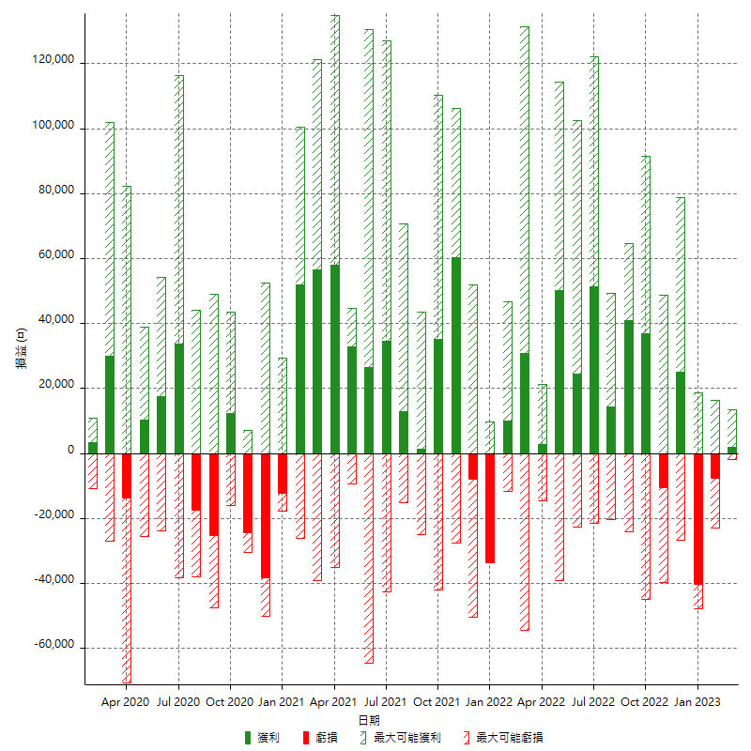

每月獲利和虧損 (%)

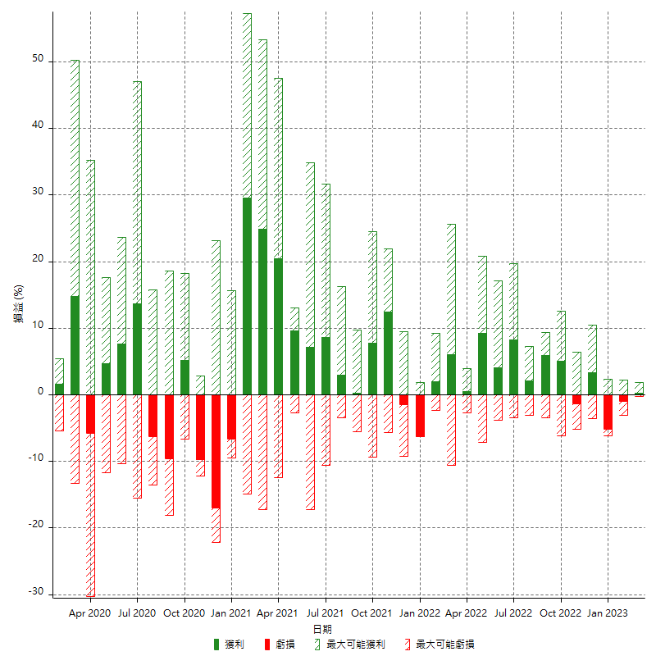

每月累積淨利

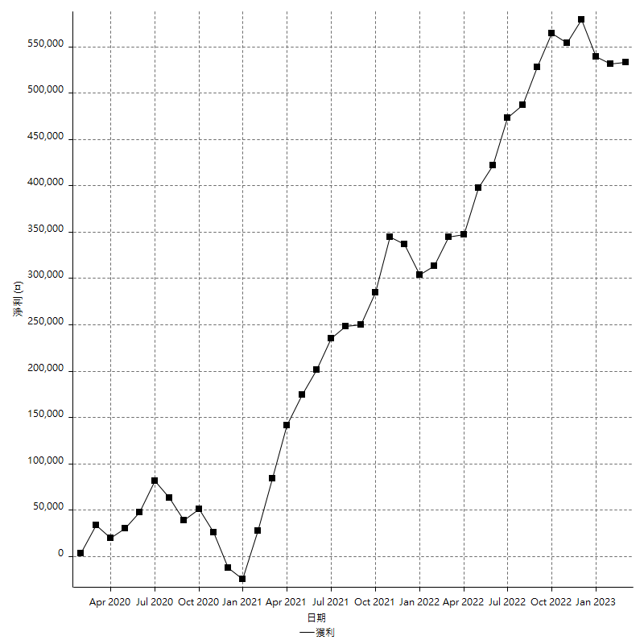

每月平均獲利

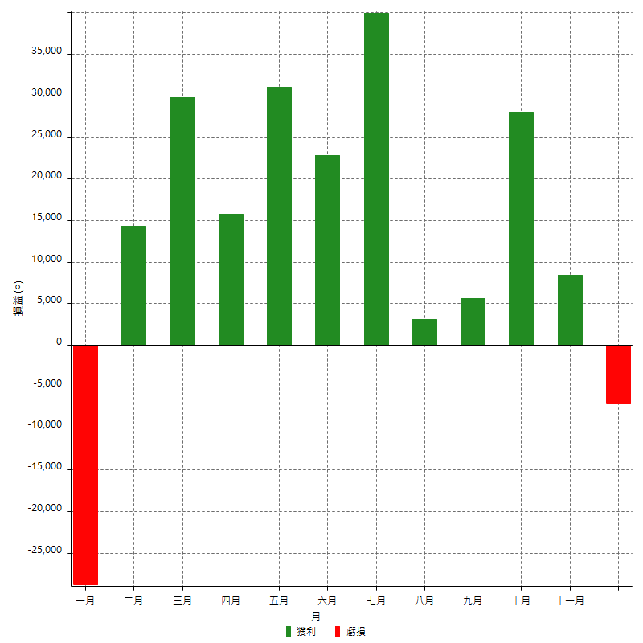

年獲利和虧損

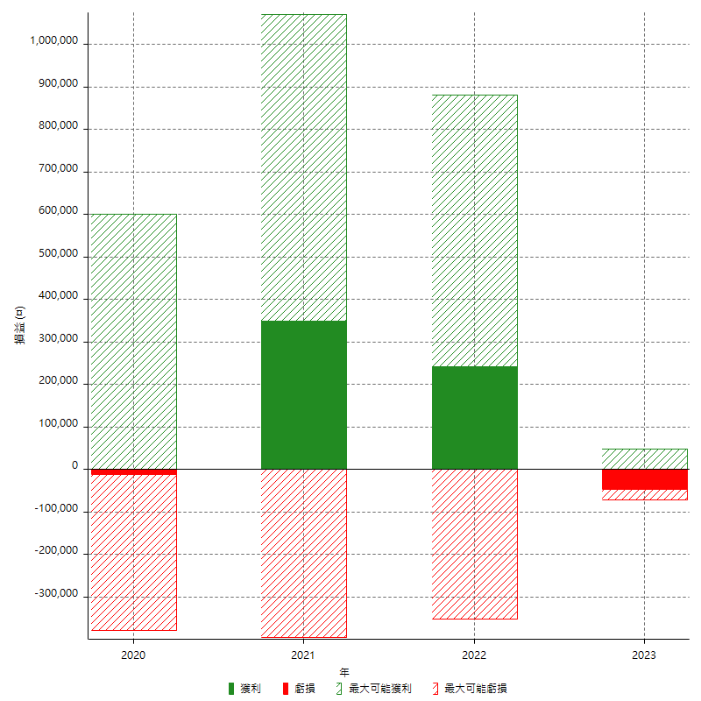

年獲利和虧損 (%)

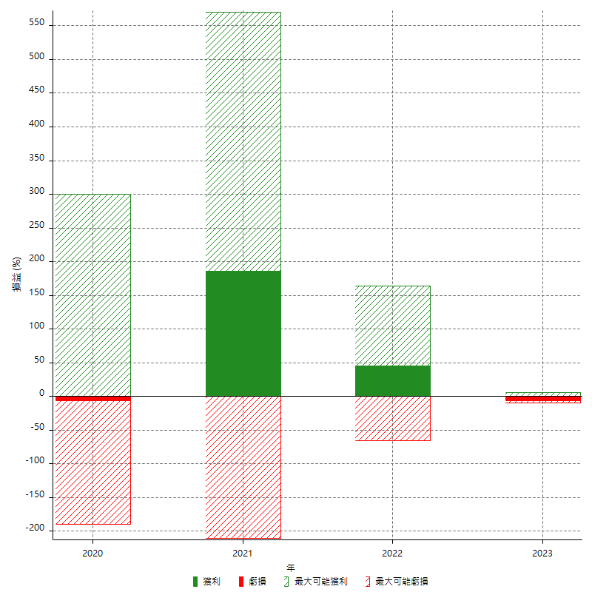

每年累積淨利

